MATRIZ RCC_MIC 25
MATRIZ DE INFORMACIÓN MINIMA PARA INFORME DE RENDICIÓN DE CUENTAS AL CIUDADANO - EJERCICIO 2025 MARANDURENDA TEMBIAPO JEHECHAUKARÃ TETÃYGUÁRAPE G̃UARÃ - ARY 2025 - pegua

1- PRESENTACIÓN KUAAUKAPY
Institución: Tetã remoĩmby |  | MINISTERIO DE INDUSTRIA Y COMERCIO - TETÃ MBA'E' APOPY HA ÑEMU MOTENONDEHA
Periodo del informe: Marandu Arapa'ũ |  | Informe Final 2025 - Marandu paha 2025
Misión institucional TEMIMOĨMBY TEMBIPOTA
Promover políticas públicas que apuntalen el desarrollo sostenible del sector empresarial, a través del incremento de su competitividad. Toñemotenonde política pública rehegua oipytyvõva guerojera hekojokopykuaava sector empresarial-pe; ombohetavevi competitividad orekóva

1.2-PRESENTACIÓN DE LOS MIEMBROS DEL COMITÉ DE RENDICIÓN DE CUENTAS AL CIUDADANO (CRCC) 1.2-Mburuvichakuéra Tembiapo Jehechaukarã Tetãyguárape Atypegua Kuaaukapy (TJTA).
https://www.mic.gov.py/wp-content/uploads/2024/04/F_244.2024_-Actualiza-Comite-RCC_MIC.pdf
Nro. Ppy. | Dependencia - Tetã remoĩmby vore |  | Responsable - Moakãhára réra |  | Cargo que Ocupa - Mba'eapohápa
1 | Subsecretaría de Estado de Industria |  | Marco Riquelme |  | Viceministro
2 | Viceministerio de MIPYMES |  | Gustavo Giménez |  | Viceministro
3 | Red de Inversiones y Exportaciones - REDIEX |  | Javier Viveros |  | Viceministro
4 | Subsecretaría de Estado de Comercio y Servicios |  | Rodrigo Maluff |  | Viceministro
5 | Dirección General de Gabinete del Ministro |  | Luis Elías |  | Director General
6 | Dirección General de Gabinete Técnico |  | Marcela Leguizamón |  | Directora General
7 | Dirección General de Asuntos Legales |  | Mónica Chilavert |  | Directora General
8 | Dirección General de Auditoría Interna |  | Lucila Delgado |  | Directora General
9 | Secretaría General |  | Gabriela Cobelo |  | Secretaria General
10 | Dirección General de Administración y Finanzas |  | Natalia Palacios |  | Directora General
11 | Coordinación General del MECIP |  | Nathalia Silva |  | Coordinadora General
12 | Unidad de Transparencia y Anticorrupción |  | Mónica Moreno |  | Coordinadora General
Cantidad de Miembros del CRCC: Tembiapo Jehechaukarã Tetãyguárape Aty (TJTA) retakue |  |  |  | 12 paköi
Total Hombres : Kuimba'e retakue |  |  |  | 4 irundy
Total Mujeres: Kuña retakue |  |  |  | 8 poapy
Total nivel directivo o rango superior: Mburuvichakuéra retakue |  |  |  | 12 paköi
2- PLAN DE RENDICIÓN DE CUENTAS AL CIUDADANO. 2- TEMBIAPO JEHECHAUKARÃ TETÃYGUÁRAPE APONDE'A.
2.1. Resolución de Aprobación y Anexo de Plan de Rendición de Cuentas. 2.1. Apoukapy Omoneĩva ha Aponde'a Tembiapo Jehechauka Tetãyguápe Mbojoapy.
https://www.mic.gov.py/wp-content/uploads/2025/04/Resolucion_N.°_0443_2025_Exp._INT_2983_Plan_Cronograma_RCC_2025-Firmado.pdf
2.2 Plan de Rendición de Cuentas. (Copiar abajo link de acceso directo). 2.2 TEMBIAPO JEHECHAUKARÃ APONDE'A.
https://www.mic.gov.py/wp-content/uploads/2025/04/Resolucion_N.°_0443_2025_Exp._INT_2983_Plan_Cronograma_RCC_2025-Firmado.pdf
Priorización Motenonderã | Tema - Ñe'ẽmbyrã |  | Vinculación - Mbojoaju POI, PEI, PND, PNI, ODS. | Justificaciones - Myesakã |  | Evidencia - Techaukapy
1° | Atención a Empresas Nacionales y Extranjeras para la promoción de exportaciones paraguayas y la atracción de inversiones, conforme al Plan Operativo Institucional vigente. . REDIEX |  | ODS 8 Promover el crecimiento económico sostenido, inclusivo y sostenible, el empleo pleno y productivo y el trabajo decente para todos | Variaciones de enero-noviembre 2025, comparando con enero-noviembre 2024: Plataforma Carne y Derivados: 23,4% Plataforma de Alimentos: 13,3% Plataforma Forestal y Floricultura: 1,3% Plataforma Textil-Confecciones: 5,6% Plataforma Biocombustibles y Energías Renovables: -15,6% Plataforma Autopartes y ensamblaje: 16,3% Plataforma Químicos-Farmacéuticos: -7,2% Total Plataformas Sectoriales: 15,7% Total Otros sectores tangibles: -7,5% Energía Eléctrica: 2,8% Total General: 0,9% |  | https://micpy-my.sharepoint.com/:f:/g/personal/lamia_cabrera_rediex_gov_py/IgBDorg6UdLCSrWcdyeOaXLvAWxBPhwQfS4nNpbVo_Nky3Q?e=qK72Oi | OBS
2° | Mejorar la economía nacional a través de la aprobación de proyectos bajo del Régimen de Maquila y de la Ley 60/90, aumentando la inversión extranjera directa como también la inversión de capital local. |  | ODS 8. Promover el crecimiento económico sostenido, inclusivo y sostenible, el empleo pleno y productivo y el trabajo decente para todos. Subsecretaria de Industria | El Régimen de Maquila y la Ley 60/90 son instrumentos sumamente importantes para la atracción de inversión extranjera directa como así también para incentivar la inversión de capital local. Las estadísticas de los últimos años demuestran el impacto que ambos instrumentos han tenido en la economía nacional con el incrementando la inversión en bienes de capital y con el aumento de la mano de obra empleada. |  | ANEXO ESTADISTICO MIC – .::MIC::. | *Anexos estadisiticos a agosto 2025, No se registran variaciones debido a que no se mantuvieron reuniones de los consejos.
3° | Emitir Certificados de Producto y Empleo Nacional y con ello lograr incentivar a una mayor participación de las industrias paraguayas en el mercado nacional. |  | ODS 8. Promover el crecimiento económico sostenido, inclusivo y sostenible, el empleo pleno y productivo y el trabajo decente para todos. Subsecretaria de Industria | Todos los países establecen Políticas de Compras Públicas con las cuales garantizar una provisión adecuada de bienes y servicios al Estado, y a la vez también, asegurar una participación adecuada de empresas locales en los procesos licitatorios. La Emisión del Certificado de Producto y Empleo Nacional constituye un instrumento fundamental para el logro de esta Política. |  | EVIDENCIAS PEN 2025.xlsx
4° | Diseño e inicio de la Implementación de un Sistema de Trazabilidad de Productos. La justificación responde a identificar, cuantificar y cualificar los productos comercializados en el mercado nacional, desde su producción o su ingreso al país (importados), pasando por el almacenamiento, la distribución, hasta la comercialización al consumidor final, a través de un mecanismo que garantice la trazabilidad de los mismos, en un marco de libre competencia. |  | ODS 8 Promover el crecimiento económico sostenido, inclusivo y sostenible, el empleo pleno y productivo y el trabajo decente para todos.. Subsecretaria de Comercio y Servicios | Identificar, cuantificar y cualificar los productos comercializados en el mercado nacional, desde su producción o su ingreso al país (importados), pasando por el almacenamiento, la distribución, hasta la comercialización al consumidor final, a través de un mecanismo que garantice la trazabilidad de los mismos, en un marco de libre competencia |  | https://drive.google.com/file/d/1zETy9Rdr93DuSJXSenMplzUpn8aeIVsC/view?usp=sharing
...
3.3 Nivel de Cumplimiento de Respuestas a Consultas Ciudadanas - Transparencia Pasiva Ley N° 5282/14. 3.3 Mba'éichapa oñembohovái Ojejúvo Tetãyguára Mba'eporandu - Tembiaposakã Añete Léi 5282/14
Octubre - Jasypa | 18 | 18 |  | 0 |  | https://informacionpublica.paraguay.gov.py/#!/estadistica/cantidad-solicitud
Noviembre - Jasypateĩ | 9 | 9 |  | 0 |  | https://informacionpublica.paraguay.gov.py/#!/estadistica/cantidad-solicitud
Diciembre - Jasypakõi | 16 | 15 |  | 1 revocado por el ciudadano solicitante |  | https://informacionpublica.paraguay.gov.py/#!/estadistica/cantidad-solicitud
(Puede complementar información aquí y apoyarse en gráficos ilustrativos) (Ko'ápe ikatu emoĩve marandu ha eiporu ta'ãnga emyesakãve hag̃ua )

3.4- Servicios o Productos Misionales (Depende de la Naturaleza de la Misión Insitucional, puede abarcar un Programa o Proyecto) 3.4- Tembiaporã térã Temimoĩmby Ohupytýva (Kóva ojeko temimoĩmby rembiaporãtee rehe , ikatu Apopyrã térã Aponde'a) |  |  |  |  |  |  | OBS
Descripción. Mba'épa. | Objetivo. Jehupytyrã. | Metas. Ojehupytyséva. (META SSEI ANUALES) | Población Beneficiaria. Tetãyguára Ohupytýtava. | Porcentaje de Ejecución. Apopy ojejapómava | Resultados Logrados EN EL 2025 Ojehupytýva Tembiapógui. | Evidencia (Informe de Avance de Metas - SPR) Techaukapy (Tembiapo ojehupytyséva rehegua marandu - SPR)
Certificados de Producto y Empleo Nacional | Acceso margen de preferencia del 40% en Licitaciones Publicas Nacionales | 28,917 | Todas las empresas nacionales registradas en el RIEL y en REPSE | 75% | 21,728 | EVIDENCIAS PEN 2025.xlsx
Constancias de Registro Industrial en Linea RIEL | Registro de Nuevas Industrias , para acceder a beneficios del MIC | 207 | Todos los establecimientos industriales del pais | 74% | 154 | AVANCES RIEL - DETALLE 2025.xlsx
Solicitudes de Importacion de Materias Primas Dto. 11771/00 | Arancel aduanero cero para importaciones de Materias Primas e insumos según Dcrto 11771/00 | 5,833 | Todos los establecimientos industriales del pais registrados en el RIEL | 119% | 6,966 | Materia prima – estadísticas – .::MIC::.
Solicitud de Importacion de Materias Primas Politica Automotriz Ley 4838 | Aranceles preferenciales para ensambladoras de vehiculos conforme a la LEY 4838 | 277 | Todos los establecimientos industriales del pais registrados en el RIEL | 158% | 437 | 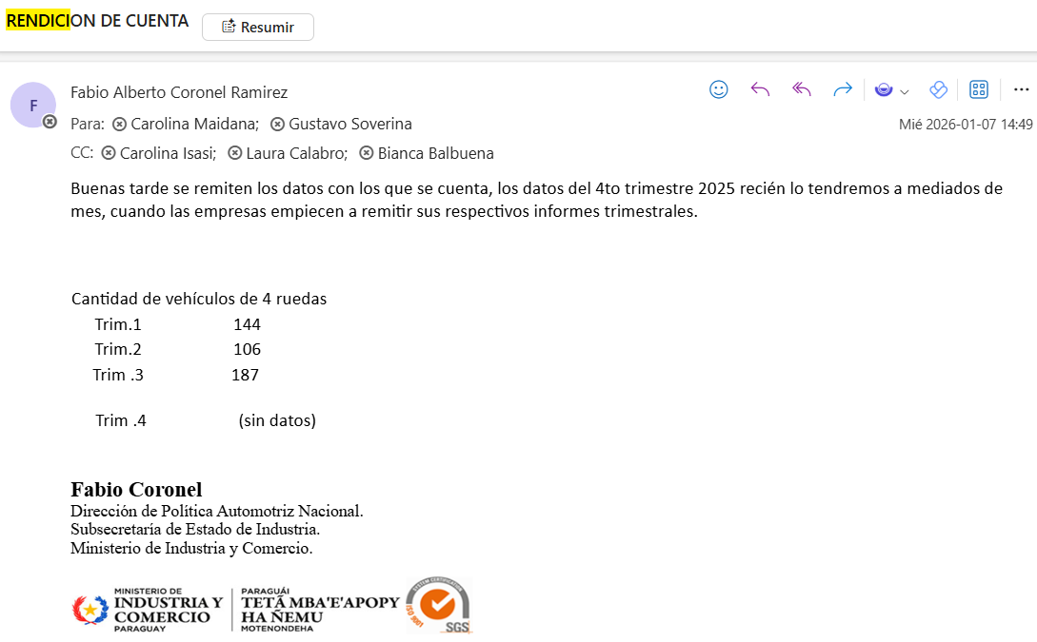 | Estos datos son al Tercer Trimestre del 2025.
Aprobacion de proyectos de inversion de la Ley 60/90 | Incentivos fiscales para proyectos de inversion | 160 | Todos los inversionistas nacionales y extranjeros que deseen invertir en el Paraguay | 76% | 121 | Estadísticas 60/90 – .::MIC::. | Estos datos son al mes de agosto 2025. La ley 60/90 no sesiono en el mes de setiembre debido a la modificación de la ley.
SUACE | Apertura de nuevas empresas jurídicas | 5,974 | potenciales empresarios, profesionales, otros | 130% | 7,744 | 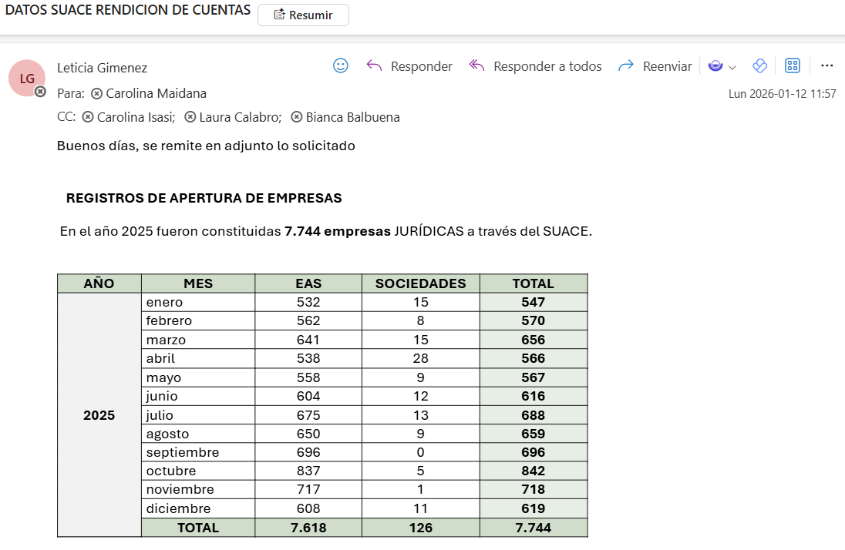 | Datos a diciembre 2025
 | EMISIÓN DE CONSTANCIA DEL INVERSIONISTA EXTRANJERO | 290 | potenciales inversionistas extranjeros | 88% | 254 | 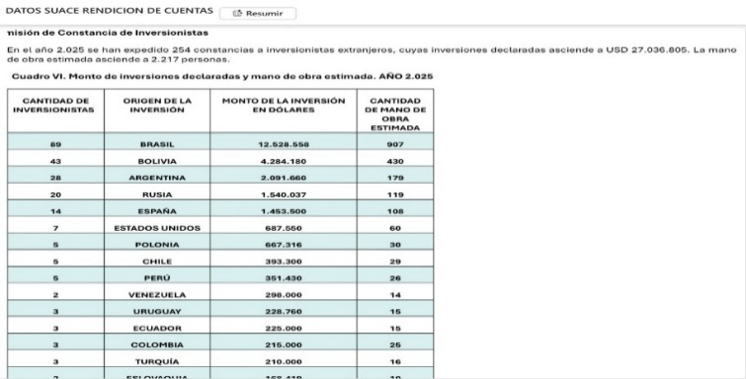 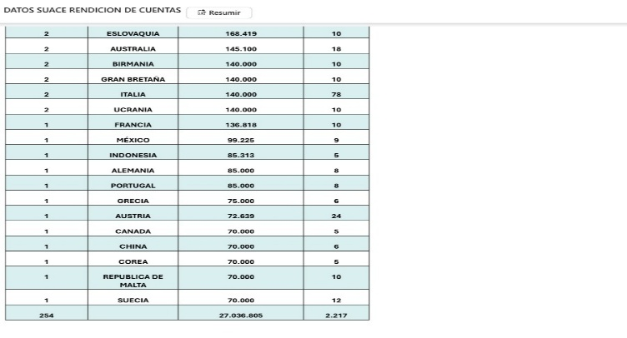 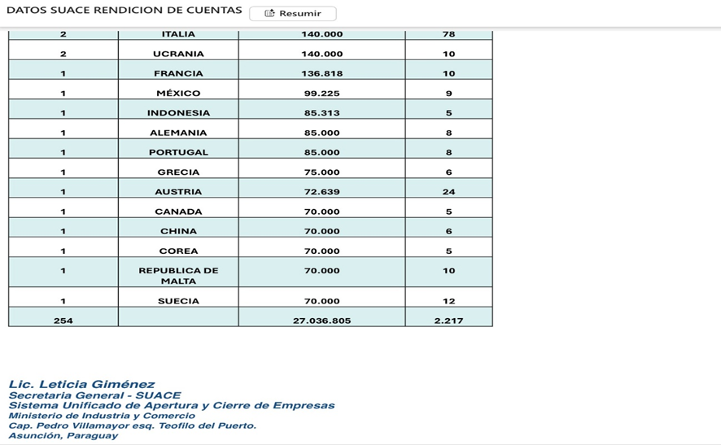 | Datos a diciembre 2025
Verificación, seguimiento y control a las industrias beneficiadas con los incentivos entregados(destino y uso) | Monto de Exportaciones bajo el Régimen de Maquila (En millones de US$) | 1,109 | Alcance Nacional | 114% | 1262 | ESTADISTICAS MAQUILA – .::MIC::. | *Acumulado a diciembre
Fortalecer Sectores económicos (industriales, comercios y de servicios) que apunten a diversificar la oferta exportable. | Empresas industriales beneficiadas con los incentivos, verificadas. | 1,898 | Alcance Nacional | 105% | 1994 | avance 2025- EMPRESAS BENEFICIADAS.xlsx
 | Monto de Inversiones bajo el Régimen de 60.90 y Maquila (En millones de US$) | 439 | Alcance Nacional | 151% | 664 | 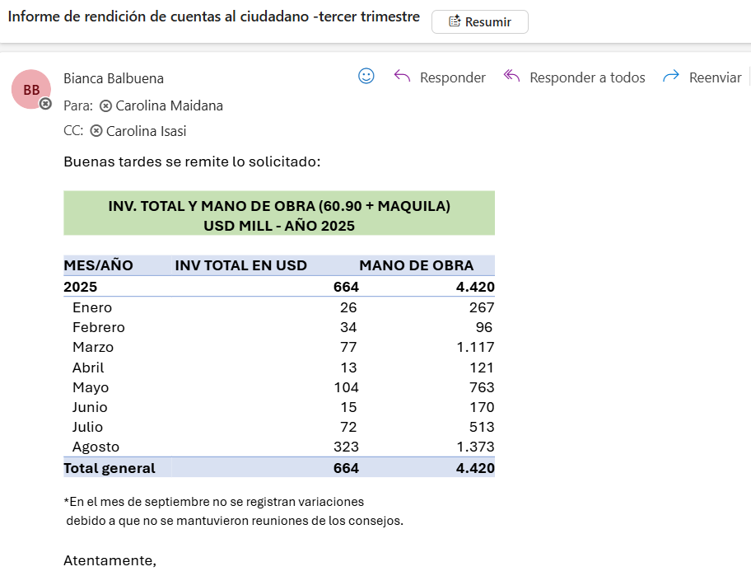 | *Acumulado a agosto. *No se registran variaciones debido a que no se mantuvieron reuniones de los consejos.
 | Empleos vinculado a las inversiones bajo el Régimen de 60.90 y Maquila | 7,359 | Alcance Nacional | 60% | 4420 |  | *Acumulado a agosto. *No se registran variaciones debido a que no se mantuvieron reuniones de los consejos.
Asistencia a empresas nacionales y extranjeras | Diseñar y establecer políticas públicas, programas e instrumentos que apuntalen el desarrollo de la industria y aumente su participación en el producto interno bruto, logre la facilitación del comercio legal, y permita la formalización de las mipymes y su acceso al mercado formal, todo en el marco de la creación de empleos dignos y la reducción de la pobreza; formular planes y programas de desarrollo industrial y comercial; promover, reglar, proteger y fomentar la actividad industrial y el comercio de bienes y servicios en el territorio nacional, y la inserción de los mismos en el mercado internacional; considerar las solicitudes de privilegios para la instalación de nuevas plantas industriales y la ampliación y modernización de las existentes, dando prioridad a las que sean de beneficios para la economía nacional; vigilar el cumplimiento de las obligaciones emergentes de las leyes que otorguen privilegios o tratamientos preferenciales a las empresas industriales. | 40 | Empresas exportadoras y potencialmente exportadoras | 83% | A traves de 23 subproyectos de cofinanciamiento, de los cuales 20 subproyectos empresariales individuales y 3 empresariales asociativos, ejecutados con el Proyecto 3865 OC-PR/MIC, Apoyo en Servicios de Desarrollo Empresarial a Empresas Exportadoras Paraguayas, se ha beneficiado en forma directa a 22 (veinte y dos) y en forma indirecta a 11 (once) empresas exportadoras y y potencialmente exprotadoras, mas una camara de empresarios ubicadas en diferentes departamentos del pais. | https://micpy-my.sharepoint.com/:f:/g/personal/lamia_cabrera_rediex_gov_py/IgCqM2RB4vuVR7WAtnPxrJdDARsQhgCZ6x72W0TI93g8Npo?e=MkvZ2X
 |  | 1435 | Empresas y personas | 522% | 7492 atenciones a través de acciones directas de la DAI, DAE | https://micpy-my.sharepoint.com/:f:/g/personal/lamia_cabrera_rediex_gov_py/IgDzxBb_b3ePTaG59UNQ62QRAQ3MyIILGsw4xTjnXgmnwrc?e=nMjOyV
CEDULA MIPYMES: documento oficial y gratuito que otorga el Vicemnisterio de MIPYMES y certifica la categorización de una empresa como Micro, Pequeña o Mediana. Este documento habilita a las empresas a acceder a beneficios y programas de fomento y promoción, destinados a impulsar su desarrollo y competitividad. | Promover estrategias para la Formalización, competitividad y desarrollo de las MIPYMES | Cantidad de Emprendedores y MIPYMES sensibilizadas para la Formalizacion: 472 Cantidad de MIPYMES registradas (cédulas emitidas/renovadas): 3450 | La población beneficiaria de la Cédula MIPYMES son las Micro, Pequeñas y Medianas Empresas (MIPYMES) que se encuentran registradas y categorizadas en Paraguay | 12013% | Cantidad de Emprendedores y MIPYMEs sensibilizadas para la Formalizacion: 3.480 Cantidad de MIPYMES registradas (cédulas emitidas/renovadas): 467.655.- Nota: La implementacion del Contact Center ha contribuido considerablemente en la atencion y evacuacion de consultas del sector MiPymes. Además, la emisión automática de Cedulas MiPymes incrementó la cifra en un altisimo porcentaje. | https://micpy.sharepoint.com/sites/RESPOSITORIOVIRTUALMIPYMES/INFORMES%20DE%20TRABAJO/Forms/AllItems.aspx?id=%2Fsites%2FRESPOSITORIOVIRTUALMIPYMES%2FINFORMES%20DE%20TRABAJO%2FMIPYMES%20Y%20EMPRENDEDORES%20ASISTIDOS%2F2025%2FEVIDENCIAS%20DE%20INFORMES%2FDGFR&viewid=6d17a97d%2Df502%2D406c%2Db3e5%2D1594dce65fbe
Mipymes y emprendedores sensibilizadas sobre acceso a mercados nacionales e internacionales | Fortalecer las capacidades de las MIPYMES y emprendedores nacionales mediante procesos de información, sensibilización y acompañamiento técnico que promuevan su internacionalización, digitalización y participación en mecanismos de compra pública, con el propósito de mejorar su competitividad, sostenibilidad y ampliar sus oportunidades de inserción en mercados nacionales e internacionales. | Informar y sensibilizar a 1.100 MIPYMES y emprendedores nacionales sobre las oportunidades, requisitos y herramientas necesarias para acceder de manera efectiva a mercados nacionales e internacionales, promoviendo su internacionalización, digitalización y participación en mecanismos de compra pública, con el fin de fortalecer sus capacidades empresariales, mejorar su competitividad y ampliar sus oportunidades de crecimiento sostenible. | La población beneficiaria está conformada por MIPYMES, emprendedores, asociaciones y actores del ecosistema empresarial de diversos sectores productivos, con potencial de internacionalización y de integración en mecanismos de compra pública. Este grupo incluye interesados en participar en ruedas de negocios y espacios de articulación comercial, así como en procesos de transformación digital mediante plataformas de comercio electrónico. Además, se beneficia de herramientas prácticas y asesorías técnicas que fortalecen sus capacidades competitivas, impulsando su sostenibilidad y su inserción en cadenas de valor nacionales e internacionales. | 102% | 1123 | https://micpy-my.sharepoint.com/:f:/g/personal/nflecha_mic_gov_py/IgBO68iFFonJTag1szJ8QkJyAaeS4WdXSilDwKBgGav1Ooo?e=gPVSEy
Mipymes asistidas tecnicamente para acceso a mercados nacionales e internacionales | Brindar asistencia técnica a las MIPYMES nacionales para fortalecer sus capacidades productivas, comerciales, de gestión y formalización, con el fin de facilitar su incorporación en programas nacionales y su acceso sostenible y competitivo a mercados nacionales e internacionales. | Asistir técnicamente a 470 MIPYMES a nivel nacional durante el año 2025, con el propósito de fortalecer sus capacidades productivas, comerciales y de gestión, facilitando su acceso y permanencia en mercados nacionales e internacionales de manera sostenible y competitiva. | MIPYMES de todo el país, pertenecientes a diversos sectores productivos, con potencial de inserción en mercados nacionales e internacionales. Se trata de empresas y emprendedores interesados en mejorar su competitividad mediante procesos de asistencia técnica, capacitación y acompañamiento para la comercialización de bienes y servicios. Asimismo, incluye aquellas MIPYMES que buscan convertirse en proveedoras del Programa de Alimentación Escolar – Hambre Cero (PAE-HO), con posibilidades de integrarse en cadenas de valor locales e internacionales a través de procesos de formalización y apoyo técnico. | 120% | 563 | https://micpy-my.sharepoint.com/:f:/g/personal/nflecha_mic_gov_py/IgBO68iFFonJTag1szJ8QkJyAaeS4WdXSilDwKBgGav1Ooo?e=gPVSEy
Portal de Servicios e Informaciones para MIPYMES | Portal web de promoción y difusión de servicios y oportunidades enfocadas a las mipymes y generadas desde el MIC y entidades aliadas. | 100% Actualización y funcionamiento del Portal de Mipymes | MIPYMES y emprendedores en general | 100% | 100 | https://www.mipymes.gov.py/
 |  |  | Agentes de políticas públicas
 |  |  | Investigadores
Promoción Empresarial (participación en ferias y ruedas de negocios nacionales e internacionales) | Promover la participación de mipymes y emprendedores en espacios de visibilidad comercial que fortalezcan su posicionamiento en el mercado, impulsen sus ventas y generen oportunidades de articulación con programas de apoyo y cadenas de valor nacionales e internacionales. | Facilitar la incorporación de mipymes y emprendedores en ferias, ruedas de negocios y eventos de promoción empresarial, asegurando su exposición en espacios estratégicos que potencien la comercialización de productos y servicios. | Mipymes y emprendedores que buscan ampliar su presencia en el mercado, mejorar su competitividad y acceder a oportunidades de articulación comercial mediante espacios de visibilidad y networking empresarial. | 100% | 395 | https://micpy-my.sharepoint.com/:f:/g/personal/nflecha_mic_gov_py/IgAfvu6FcklTQZn7qTiFBYH_AZZkSIIyWQp7cuFbOT9PcNE?e=ptoh3z
...
3.4- Servicios o Productos Misionales (Depende de la Naturaleza de la Misión Insitucional, puede abarcar un Programa o Proyecto) 3.4- Tembiaporã térã Temimoĩmby Ohupytýva (Kóva ojeko temimoĩmby rembiaporãtee rehe , ikatu Apopyrã térã Aponde'a) |  |  |  |  |  |  | OBS
 |  | e internacionales y accediendo a nuevos mercados. |  |  | *Guia de Exportación Simplificada y un EXPORT CHECKER, proyecto Cowater – es una herramienta innovadora que combina guías digitales y un sistema de autodiagnóstico para que las MIPYMES paraguayas puedan medir su preparación exportadora y avanzar con mayor seguridad hacia mercados internacionales, proyecto finalizado.
 |  |  |  |  | *Proyecto ALADI – ExpoComer Panamá 2025: concreto la internacionalización efectiva de 6 MIPYMES paraguayas, con contactos estratégicos y oportunidades de expansión en mercados internacionales, fortaleciendo la presencia del Paraguay en ferias comerciales de alto nivel.
 |  |  |  |  | *ONU – PNUD Hambre Cero -
 |  |  |  |  | Coordinación del portafolio Hambre Cero y estrategia de vinculación de MIPYMES y agricultura familiar a la cadena de valor del Programa de Alimentación Escolar, en ejecución durante 2025.
Fomentar la Educación Financiera de las Mipymes para fortalecer sus capacidades de acceso al crédito, a traves del Programa "Cultura Financiera para MIPYMES" | Sensibilizar a Mipymes y Emprendedores sobre elementos clave de la Educación Financiera. (mejorar la toma de decisiones financieras, promover la sostenibilidad económica de los negocios y garantizar una adecuada utilización de recursos, tanto en la vida personal como empresarial.) | 1665 | Micro, pequeñas y medianas empresas del País, así como emprendedores y aliados clave. | 89% | 1485 | Charla del 25/02/2025 https://micpy.sharepoint.com/:b:/s/DireccinGeneraldeFinanciacineInversin/EUB9daDKP_ZDkznjnt8b_bgBY6tWlhH8Z5laE5u2A1xaCQ?e=MPDeub Charla del 11/03/2025 https://micpy.sharepoint.com/:b:/s/DireccinGeneraldeFinanciacineInversin/EcHv6Ep8qydKpC_LNZxHTdwB5wvn-DsIwhLwYnqD06Zmjw?e=QBC1wc Charla del 25/03/2025 https://micpy.sharepoint.com/:b:/s/DireccinGeneraldeFinanciacineInversin/EQd1XKEupN9DgIvvRI7GfF0BR6QfC9a-9uY6uycznvk0ug?e=l3XZbx https://www.youtube.com/live/VNk84D7xx0g?si=kR6oa-zXSHXXCFof
Diseño de Políticas Públicas para mejorar la inclusión y educación financiera, acceso a financiamiento y permanencia en el ecosistema financiero para las MIPYMES. | Monitorear y analizar las fuentes y el acceso a financiamiento de las MIPYMES. | 4 | Micro, pequeñas y medianas empresas del País, así como emprendedores y aliados clave. | 85% | AFD y MIC presentan COOPEMYPES, un programa que ampliará el acceso al crédito para más de 1.500 Mipymes La iniciativa contempla una línea de financiamiento de hasta USD 9 millones, incluyendo USD 3 millones provenientes del Fondo de Cooperación y Desarrollo Internacional (ICDF) de Taiwán. Estos fondos serán canalizados a través de cooperativas que actúan como Instituciones Financieras Intermediarias, con el objetivo de llegar a 1.500 Mipymes en todo el país. La Agencia Financiera de Desarrollo (AFD), en alianza estratégica con el Ministerio de Industria y Comercio (MIC), a través del Viceministerio de Mipymes, presentó oficialmente el programa COOPEMYPES, una herramienta de financiamiento de segundo piso diseñada para fortalecer la capacidad crediticia de las cooperativas de ahorro y crédito y ampliar el acceso a recursos financieros para las micro, pequeñas y medianas empresas del país. | https://www.instagram.com/p/DRxtjRDkfSO/?img_index=1 https://www.instagram.com/reel/DRyA6qfDk2M/?igsh=MWs0dnk1enExdWNmMQ%3D%3D https://www.instagram.com/p/DRzMP0VkRHT/?img_index=1
Diseño de Políticas Públicas para mejorar la inclusión y educación financiera, acceso a financiamiento y permanencia en el ecosistema financiero para las MIPYMES. | Monitorear y analizar las fuentes y el acceso a financiamiento de las MIPYMES. | 4 | Micro, pequeñas y medianas empresas del País, así como emprendedores y aliados clave. | 90% | Dan a conocer a los 41 ganadores del Programa de Competitividad de las MIPYMES – PCM Un total de 41 Micro, pequeñas y medianas empresas fueron seleccionadas para ser beneficiadas con financiamiento de planes de negocio de hasta Gs. 50.000.000, cada uno para compra de maquinaria o mejoras en infraestructura, mediante el Proyecto de Competitividad de las Mipymes (PCM). Se trata de una iniciativa del Ministerio de Industria y Comercio, a través del Viceministerio de Mipymes, desarrollada por la Dirección General de Inversión y Financiamiento y la Unión Industrial Paraguaya como entidad gerenciadora, que financia planes de negocios concursables, no reembolsables, diseñados para ayudar a innovar, crecer y fortalecer a las empresas. Esta plataforma tiene como objetivo mejorar la productividad, la competitividad y la capacidad de innovación de las Mipymes. También se enfoca en ayudar a las Mipymes a acceder a nuevos mercados y a generar nuevos empleos. En ese sentido, se busca impulsar el desarrollo competitivo y sostenible de este ecosistema económico, fortaleciendo su capacidad productiva, innovadora y de articulación mediante el financiamiento de Planes de Negocio.
Capacitación a MIPYMES y emprendedores | Fortalecer las capacidades empresariales de las Mipymes y emprendedores con servicios de capacitación, asistencia técnica y vinculaciones brindados a través de los Centros de Desarrollo Empresarial del MIC | 1551 | Mipymes y emprendedores | 171% | 2659 | https://www.mic.gov.py/los-centros-sbdc-generan-un-impacto-economico-de-mas-g-19-200-millones-en-ventas/ https://www.mic.gov.py/centros-sbdc-alcanzan-un-retorno-de-g-19-por-cada-guarani-invertido-por-el-gobierno/ https://www.ip.gov.py/ip/2026/01/07/mipymes-asesoras-en-centros-sbdc-registraron-mas-de-g-19-291-millones-en-ventas/ https://foco.lanacion.com.py/2026/01/06/mipymes-asesoradas-por-centros-sbdc-incrementan-sus-ventas/ https://www.lanacion.com.py/negocios/2026/01/07/inversion-publica-en-sbdc-fortalece-ventas-y-retorna-g-4037-millones-via-impuestos/ https://www.radionacional.gov.py/2026/01/08/centros-sbdc-alcanzan-un-retorno-de-g-19-por-cada-guarani-invertido-por-el-gobierno/ https://www.economiavirtual.com.py/noticia/657/centros-sbdc-generaron-un-impacto-economico-de-g-19200-millones-en-ventas-en-el-2025/ https://www.instagram.com/p/DTQ0MUGgjVE/?utm_source=ig_web_copy_link&igsh=NTc4MTIwNjQ2YQ==
Asesorías brindadas a MIPYMES | Fortalecer las capacidades empresariales de las Mipymes y emprendedores con servicios de capacitación, asistencia técnica y vinculaciones brindados a través de los Centros de Desarrollo Empresarial del MIC | 1020 | Mipymes y emprendedores | 119% | 1215 | https://www.mic.gov.py/los-centros-sbdc-generan-un-impacto-economico-de-mas-g-19-200-millones-en-ventas/ https://www.mic.gov.py/centros-sbdc-alcanzan-un-retorno-de-g-19-por-cada-guarani-invertido-por-el-gobierno/ https://www.ip.gov.py/ip/2026/01/07/mipymes-asesoras-en-centros-sbdc-registraron-mas-de-g-19-291-millones-en-ventas/ https://foco.lanacion.com.py/2026/01/06/mipymes-asesoradas-por-centros-sbdc-incrementan-sus-ventas/ https://www.lanacion.com.py/negocios/2026/01/07/inversion-publica-en-sbdc-fortalece-ventas-y-retorna-g-4037-millones-via-impuestos/ https://www.radionacional.gov.py/2026/01/08/centros-sbdc-alcanzan-un-retorno-de-g-19-por-cada-guarani-invertido-por-el-gobierno/ https://www.economiavirtual.com.py/noticia/657/centros-sbdc-generaron-un-impacto-economico-de-g-19200-millones-en-ventas-en-el-2025/ https://www.instagram.com/p/DTQ0MUGgjVE/?utm_source=ig_web_copy_link&igsh=NTc4MTIwNjQ2YQ==
Sencibilización sobre la cultura emprendedora | Fomentar la cultura emprendedora en Paraguay | 5530 | Emprendedores y MIPYMES en etapa inicial | 165% | 9137 | https://micpy.sharepoint.com/:f:/r/sites/RESPOSITORIOVIRTUALMIPYMES/INFORMES%20DE%20TRABAJO/MIPYMES%20Y%20EMPRENDEDORES%20ASISTIDOS/2025/EVIDENCIAS%20DE%20INFORMES/DINAEM?csf=1&web=1&e=ZgMd0Z
Registros de Importador otorgados | Lograr una mayor formalidad en el sector comercial paraguayo que cuente con regulación de productos. | 1200 | Sector Comercial Formal, Consumidores | 150% | 1796 | 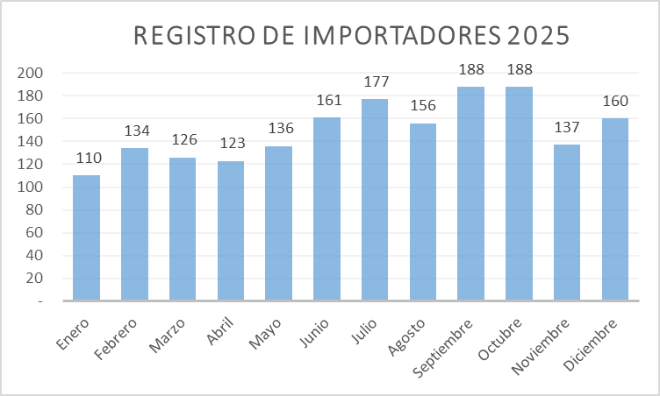
Fiscalizaciones | Acudir a los solicitudes de intervención realizadas por los organismos públicos y ciudadania, así tambien cubrir programas de control del mercado en diferentes puntos del país. | 100% | Sector Comercial Formal, Consumidores | 100% | 56 | 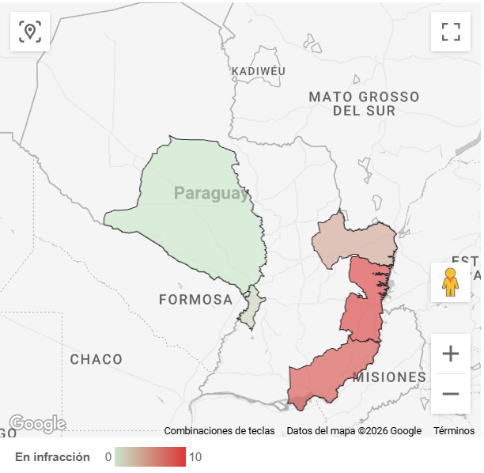
Habilitaciones/Acreditaciones a Prestadores en el marco de la Ley N° 6822/2021 | Prestación de servicos conforme con los requisitos establecidos por la Ley N° 6822/2021. | 3 | Prestadores y personas físicas o jurídicas interesadas en constituirse como tales. | 433 | 13 | https://drive.google.com/drive/u/0/folders/1nTRlPHTJP9sJhTqt6-AXFErHWR_Yrtg3 https://drive.google.com/drive/u/0/folders/1qN_nY2gFbe0fL9oX_u4x4JqBvNpppct3 https://drive.google.com/drive/u/0/folders/1b6NaE2zAJeNghOYcaOr5uR2J8ydTBxRP https://drive.google.com/drive/u/0/folders/1rloJUBzEK9gLheJSyi1K-rs8bExZ-oq3 https://drive.google.com/drive/u/0/folders/1uN--e2BwiIg5QXsNCgv7zTPAuqLfx4dS https://drive.google.com/drive/u/0/folders/1kSIKlsfLIkp0-RGnqg5XkckAtyW8Q0-F
Certificaciones, Autorizaciones en el marco de la Ley N° 6822/2021 | Otorgar certificaciones y autorizaciones que cumplan con la normativa vigente | 4 | Prestadores y titulares de certificados | 575 | 23 | https://drive.google.com/drive/u/0/folders/1IQSwK7d1ucTe4Ql5VX0R__7RmYyGUyX3 https://drive.google.com/drive/u/0/folders/1v7oom9VXJg3v7EMhSyiG6jO1UzrKkfWe https://drive.google.com/drive/u/0/folders/1dtPrz38GUL-EGyXtmuzARbhxVPeMaKsc https://drive.google.com/drive/u/0/folders/1q8CdItavFYuJ0CoxCpnDEij14cVq2zQR https://drive.google.com/drive/u/0/folders/13NrQkvqeHlKOyTaGWFBv8grIoDgUK0s2 https://drive.google.com/drive/u/0/folders/1yMYKYMSfktWdr899eHFHGlxqRz_dOiuf https://drive.google.com/drive/u/0/folders/1R7e68h-t9ZPu9nIz9A8E_afAFc6h5S9Q https://drive.google.com/drive/u/0/folders/1Mf9nH3mL3YZnu5COoWNxNdh00Zpf2nsw https://drive.google.com/drive/u/0/folders/1pLknfH-2y2zJEEpv--1UuLWwZ8SavoE4
Administración y control de la Infraestructura de Clave Pública del Paraguay - ICPP | Prestación de servicios de la ICPP eficiente, disponible y acorde a la normativa vigente | 96 | Ciudadanía en general que realiza transacciones electrónicas con firma electrónica | 125 | 120 | https://drive.google.com/drive/u/0/folders/1Rhzcb8JGdPGq5QDKUCf0Cc3mqhBK0Fso https://drive.google.com/drive/u/0/folders/1q15oIkEGAo0vB-99lvzpKUlmuomHToH- https://drive.google.com/drive/u/0/folders/1vTdRvOBUojOoTFejhpfeYQ6o9-muBHQE https://drive.google.com/drive/u/0/folders/1gugmqiRfS5lMArIBlpDHHtKwQ2YZ4eXv https://drive.google.com/drive/u/0/folders/1NisVU7v9SEqg9xJExvcvD0avlu8FUayS https://drive.google.com/drive/u/0/folders/1cuq4mgDYRN8w9nhhPWjWlxjbYLFXPvm8 https://drive.google.com/drive/u/0/folders/1TgHKvUzxddz-PgJIXrv2WWJ2Vh8Upg0E https://drive.google.com/drive/u/0/folders/1clqsWCic5rvd82_uxec1bmeVaTLX-Hl1 https://drive.google.com/drive/u/0/folders/1mQJ6HD1IrVE5VATEZpzTW4TXelILqlDX https://drive.google.com/drive/u/0/folders/1ABQRwxLOBciVkF3S0JuJ52LR-v3qaSey https://drive.google.com/drive/u/0/folders/11VTG_q1O0jiqOz3FRn0A3Z_D5w0lDHYx https://drive.google.com/drive/u/0/folders/1_yN8hBj8sxlI3OG7mVzEa-fMXsztDib0
Publicación de listas y/o registros en el marco de la Ley N° 6822/2021 | Mantener repositorios actualizados a fin de dar cumplimiento a la normativa vigente | 9 | Ciudadanía en general que realiza transacciones electrónicas con firma electrónica | 144 | 13 | https://drive.google.com/drive/u/0/folders/1QxzqY_mLcaGPKJ35NytOnTcqEqPScF2t https://drive.google.com/drive/u/0/folders/1bvZKfLjBL1608jOnv1tEP3Tk9hupplWk https://drive.google.com/drive/u/0/folders/1JeNDZMronWkDE8YWdyR7DqQ3hA-hxI6i https://drive.google.com/drive/u/0/folders/1RXeWTVzk-ww9E1iKBmC9Qh2QFs0XAYpp https://drive.google.com/drive/u/0/folders/1byF-Ou8ysb9LfK20a7g4U5bhp8a27NyK https://drive.google.com/drive/u/0/folders/16bkHbaOivh9YkVETAbxHhcqIxfrCC6lC https://drive.google.com/drive/u/0/folders/1CWzo309Dr6Ei5ZGJK8vifgeJHFihFJnS https://drive.google.com/drive/u/0/folders/1IxZqhjvQdwo2SrhQkyYF4Zj9CzgQrlnq
Actualización de normativas relacionadas a la Ley Nº 6822/2021 y Nº 4868/2013 | Elaborar/actualizar normativa, reglamentaciones relacionadas a servicios y disposiciones establecidas en la Ley N° 6822/2021, "De los servicios de confianza para las transacciones electrónicas, del documento electrónico y los documentos transmisible electrónicos" y a la Ley N° 4868/2013 de Comercio Electrónico | 3 | Sector público, privado y ciudadanía en general | 100 | 3 | https://drive.google.com/drive/u/0/folders/1uhW5GwscopIRqdt9kCx5sqc1UZMtFQj8 https://drive.google.com/drive/u/0/folders/19MxGJmqkzkSNi8-HogZYkUWRAfQUaK20
Alianzas estrátegicas en servicios de confianza y/o comercio electrónico | Implementación y promoción de los servicios de confianza y del comercio electrónico | 1 | Sector público, privado y ciudadanía en general | 100 | 1 | https://drive.google.com/drive/u/0/folders/103K4oigCmu55fuL5KceqxNXjaJGC5ymw
Difusión del Comercio electrónico | Informar sobre las normativas nacionales e internacionales respecto al comercio electrónico | 6 | Sector público, privado y ciudadanía en general | 117 | 7 | https://drive.google.com/drive/u/0/folders/15j9tcoQTNe3p5rRkYMetcFQkFmkpKemF
Asesoramiento y Promoción de oportunidades de negocios y normativas vinculadas a lo regulado en la Ley Nº 6822/2021 y Nº 4868/2013 socializadas y difundidas | Promover, impulsar y difundir la normativa vigente que regula los servicios de certificacion, servicios de confianza y el comercio electrónico en el Paraguay | 110 | Sector público, privado y ciudadanía en general | 195 | 214 | https://drive.google.com/drive/u/0/folders/1FZJRVFQ22VDrcsvmzM5-RQ75DvKKyriy https://drive.google.com/drive/u/0/folders/1MdBoJliwZdZ8sKiWHzMKzwDN2UPI6_B_ https://drive.google.com/drive/u/0/folders/1_JmJcqfbrVGCAwNFXwovugMl6kXxAVrO https://drive.google.com/drive/u/0/folders/189MaoODXgTDn0M_82Ocn7mWSq-Tdy_Hr https://drive.google.com/drive/u/0/folders/1ZYgfhar1hekNA5rWouhCGCWlvLwQA816 https://drive.google.com/drive/u/0/folders/1uwex1Q4oPES5_uqkNXWY-8JuGw45n794 https://drive.google.com/drive/u/0/folders/1c51v9_NJJ35kAK2se98OcPSo0jjPSoSu https://drive.google.com/drive/u/0/folders/1075deaeO-nHP7neUZfVs5ji2Y-aq7Tmj https://drive.google.com/drive/u/0/folders/1vErXZm0PReEuFwyV4cLJUD3ia7nFn3oG https://drive.google.com/drive/u/0/folders/1dnJShqsqBoNbJd_uUXrcncXBEP3tpYcy https://drive.google.com/drive/u/0/folders/1dzFHWNwTQ396RXm78nKcsWtO6ZLbRBwf https://drive.google.com/drive/u/0/folders/1MDxRjG1TzJvb49UPKNuk0hrwU5q0rNf3
Reuniones de negociaciones de acceso a mercados de bienes, servicios, comercio electrónico y servicios de confianza electrónicos | Las reuniones de negociaciones de las delegaciones conformadas por técnicos especializados, busca elevar los estándares de disciplinas comerciales como el comercio electrónico; permitiendo el acceso balanceado y efectivo a los mercados de los estados partes o en su caso la profundización de acuerdos vigentes. | 8 | Estados Partes, nivel regional e internacional | 538 | 43 | https://drive.google.com/drive/u/0/folders/1Kutjv_7CIH5US1oHpmIsSjTKgk1pnwQV https://drive.google.com/drive/u/0/folders/14YT3HZMbnMIfoWoXbKD6iCb-ZgfYc1-A https://drive.google.com/drive/u/0/folders/1mjypUtW0GLbBIgBXBAgXny7sZ1OW-xxv https://drive.google.com/drive/u/0/folders/1bTnZLe9eNdR6cIQtrVWYUktxIvyiIKId https://drive.google.com/drive/u/0/folders/1401OvS-BykCJeiQeJNj7Zs21vq2Pqbpd https://drive.google.com/drive/u/0/folders/1TjqNp92iDoPUoyzMHc11kEyoy6tXV_Uk https://drive.google.com/drive/u/0/folders/1YepLDde8sTULk5HvkkP91l_JrH0Jj_UN https://drive.google.com/drive/u/0/folders/1vY0JpNMrG20vOvv_TBWImVWwhAaovSo5 https://drive.google.com/drive/u/0/folders/1HQmosIcpdGhJZjdB8vEG3yXXAR7vVPmN https://drive.google.com/drive/u/0/folders/103swJ1oUwu2xiLbYCw4gK9TfxfmO0sBo https://drive.google.com/drive/u/0/folders/1eYd8e88uai76Nl5TeioyuaFJLHCppgcD
Habilitaciones otorgadas a locales | Dar seguridad al ciudadano de los locales y productos comercializados. | 500 | Sector Comercial Formal, Consumidores Finales | 36% | 179 | Habilitaciones de Estaciones de Servicios para comercialización de combustibles líquidos, GLP y habilitacion de Plantas Productoras de biocombustibles y Sistema Conductivo de Carga para Vehiculos Electricos. | 03 Habilitaciones de Estaciones de Servicios
...
3.4- Servicios o Productos Misionales (Depende de la Naturaleza de la Misión Insitucional, puede abarcar un Programa o Proyecto) 3.4- Tembiaporã térã Temimoĩmby Ohupytýva (Kóva ojeko temimoĩmby rembiaporãtee rehe , ikatu Apopyrã térã Aponde'a) |  |  |  |  |  |  | OBS
 | 851 | Transferencias Corrientes al Sector Externo | 1,681,353,534 | 1,126,000,000 | 555,353,534 | https://drive.google.com/file/d/1ecPCll-TB8d2NVn_Htm9LXYKmTs1gj3V/view?usp=sharing
 | 854 | Transf. a Represent. Diplomaticas y Consulares | 398,115,000 | 306,260,775 | 91,854,225 | https://drive.google.com/file/d/1ecPCll-TB8d2NVn_Htm9LXYKmTs1gj3V/view?usp=sharing
 | 861 | Transferencias Consolidables de al Adm. Central a Ent. Desc. | 508,627,000 | 485,841,400 | 22,785,600 | https://drive.google.com/file/d/1ecPCll-TB8d2NVn_Htm9LXYKmTs1gj3V/view?usp=sharing
 | 876 | Transf. Al Sector Privado Empresarial | 3,838,000,177 | 1,458,000,177 | 2,380,000,000 | https://drive.google.com/file/d/1ecPCll-TB8d2NVn_Htm9LXYKmTs1gj3V/view?usp=sharing
 | 879 | Transf. De Capital al Sector Privado varias | 8,455,785,179 | 5,272,474,519 | 3,183,310,660 | https://drive.google.com/file/d/1ecPCll-TB8d2NVn_Htm9LXYKmTs1gj3V/view?usp=sharing
900 |  | OTROS GASTOS | 213,094,636 | 172,973,096 | 40,121,540 | https://drive.google.com/file/d/1ecPCll-TB8d2NVn_Htm9LXYKmTs1gj3V/view?usp=sharing
 | 910 | Pago de Impuestos, Tasas y Gastos Judiciales | 198,094,636 | 161,886,647 | 36,207,989 | https://drive.google.com/file/d/1ecPCll-TB8d2NVn_Htm9LXYKmTs1gj3V/view?usp=sharing
 | 920 | Devolución de Impuestos y Otros Ingresos | 15,000,000 | 11,086,449 | 3,913,551 | https://drive.google.com/file/d/1ecPCll-TB8d2NVn_Htm9LXYKmTs1gj3V/view?usp=sharing
 |  | Total: | 175,645,732,855 | 127,784,279,363 | 47,861,453,492 | https://drive.google.com/file/d/1ecPCll-TB8d2NVn_Htm9LXYKmTs1gj3V/view?usp=sharing

Ejecución Presupuestaria del 01/01/2025 al 31/12/2025
Ejecutado. Ojeporúmava | 127784279363
Saldos. Viru hembýva | 47861453492

(Puede complementar información aquí y apoyarse en gráficos ilustrativos) (Ko'ápe ikatu emoĩve marandu ha eiporu ta'ãnga emyesakãve hag̃ua )
5- PARTICIPACIÓN CIUDADANA. 5- TETÃYGUÁRA JEROIKE
5.1. Canales de Participación Ciudadana existentes a la fecha. 5.1- TENDA TETÃYGUÁRA REMIANDU ÑEMOĜUAHĒRÃ KO'ÁG̃A MEVE OJEGUEREKÓVA
N° Ppy | Denominación. Téra. | Descripción. Mba'épa |  | Dependencia Responsable del Canal de Participación Temimoĩmby vore oĩva oñemog̃uahẽ hag̃ua tetãyguára remiandu. |  | Evidencia (Página Web, Buzón de SQR, Etc.). Techaukapy (Página Web, Buzón de SQR, Etc.)
8 REUNIONES GMC; 8 REUNIONES CCM; 6 REUNIONES CT1, 8 SGT N° 3, 2 SGTN°12, 2 Comité Automotor | Reuniones de Negociación en el marco del Tratado de MERCOSUR | Reuniones según temas sectoriales a ser tratados en las negociaciones internacionales, en el ámbito del GMC, la CCM, CT Nº1,SGTN°3,SGTN°12 Comité Automotor para la negoción de aranceles acuerdos,normas y reglamentos tecnico de evaluacion de la conformidad. |  | Viceministro de Industria - Dirección General de Política Industrial. |  | https://micpy-my.sharepoint.com/:f:/g/personal/lfrancia_mic_gov_py/IgAsJMS8Xsx2QLe3IbLNbcNAAWvI833sLUMksrR1zBECygc?e=2AeYgw
4 REUNIONES | Reuniones de Negociación en el ámbito del MERCOSUR con otros países. | Reuniones de Negociación con Emiratos Arabes Unidos y Japón para la negociación de acuerdos. |  | Viceministro de Industria - Dirección General de Política Industrial. |  | https://micpy-my.sharepoint.com/:f:/g/personal/lfrancia_mic_gov_py/IgAsJMS8Xsx2QLe3IbLNbcNAAWvI833sLUMksrR1zBECygc?e=2AeYgw
4 REUNIONES | Reuniones de Negociación en el ámbito del MERCOSUR con otros países. | Reuniones de Negociación con Emiratos Arabes Unidos, EFTA y Peru, Canada. |  | Viceministro de Industria - Dirección General de Política Industrial. |  | https://micpy-my.sharepoint.com/:f:/g/personal/lfrancia_mic_gov_py/IgAsJMS8Xsx2QLe3IbLNbcNAAWvI833sLUMksrR1zBECygc?e=2AeYgw
1 | Red social | X (Twitter) |  | REDIEX |  | 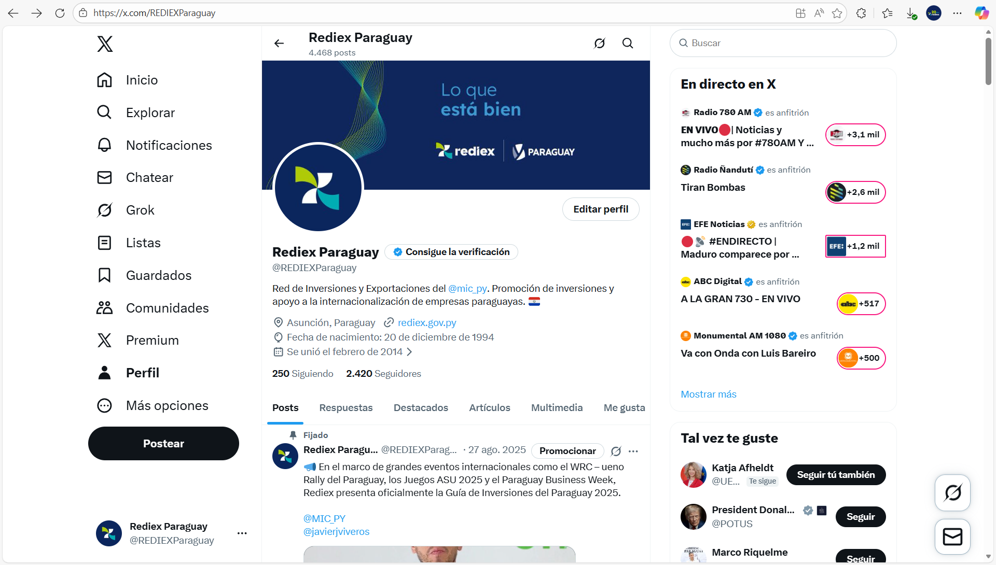 https://twitter.com/REDIEXParaguay
2 | Red social | LinkedIn |  | REDIEX |  | 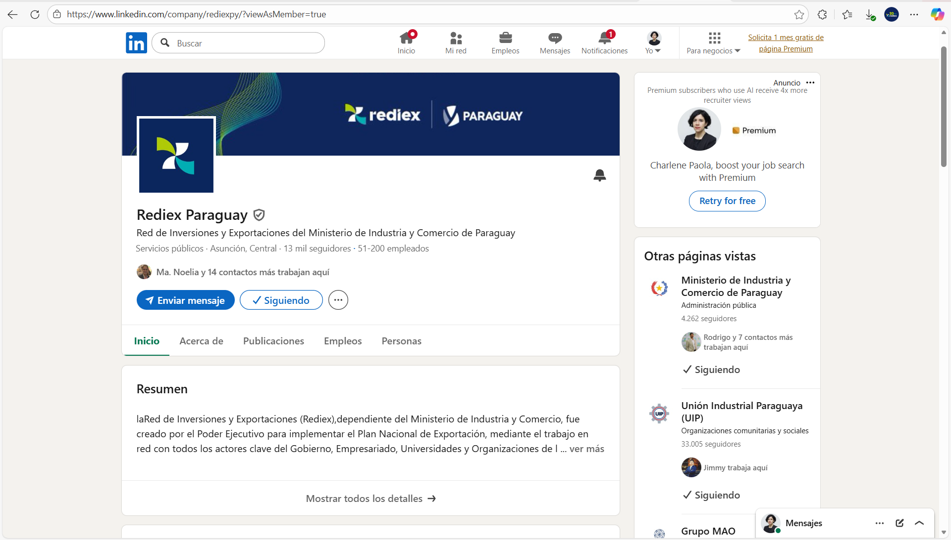 https://www.linkedin.com/company/rediexpy/
3 | Red social | Instagram |  | REDIEX |  | 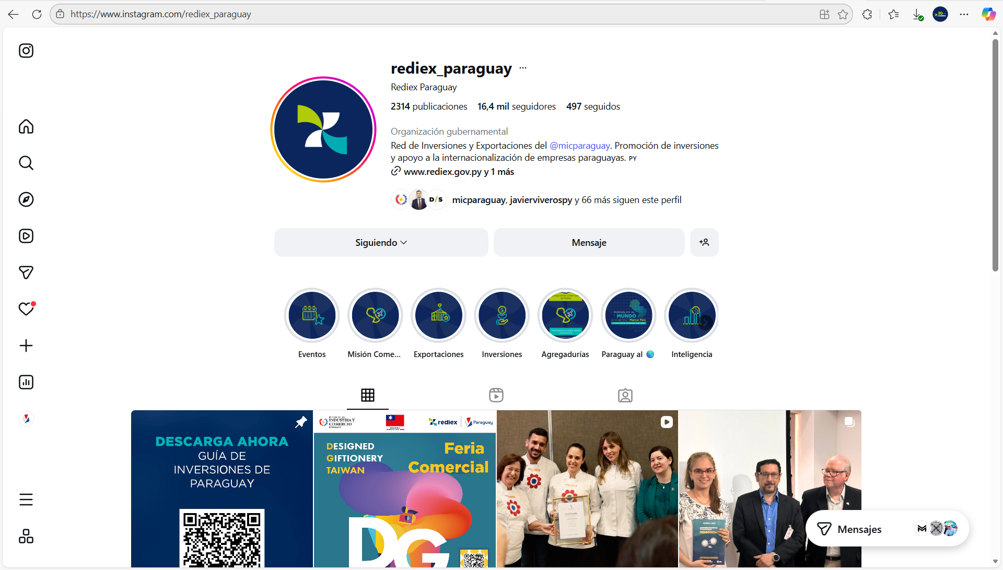 https://www.instagram.com/rediex_paraguay/
4 | Red social | Facebook |  | REDIEX |  | https://www.facebook.com/rediexpy
5 | Red social | YouTube |  | REDIEX |  | https://www.youtube.com/@rediex_paraguay
6 | Red social | LinkTree |  | REDIEX |  | 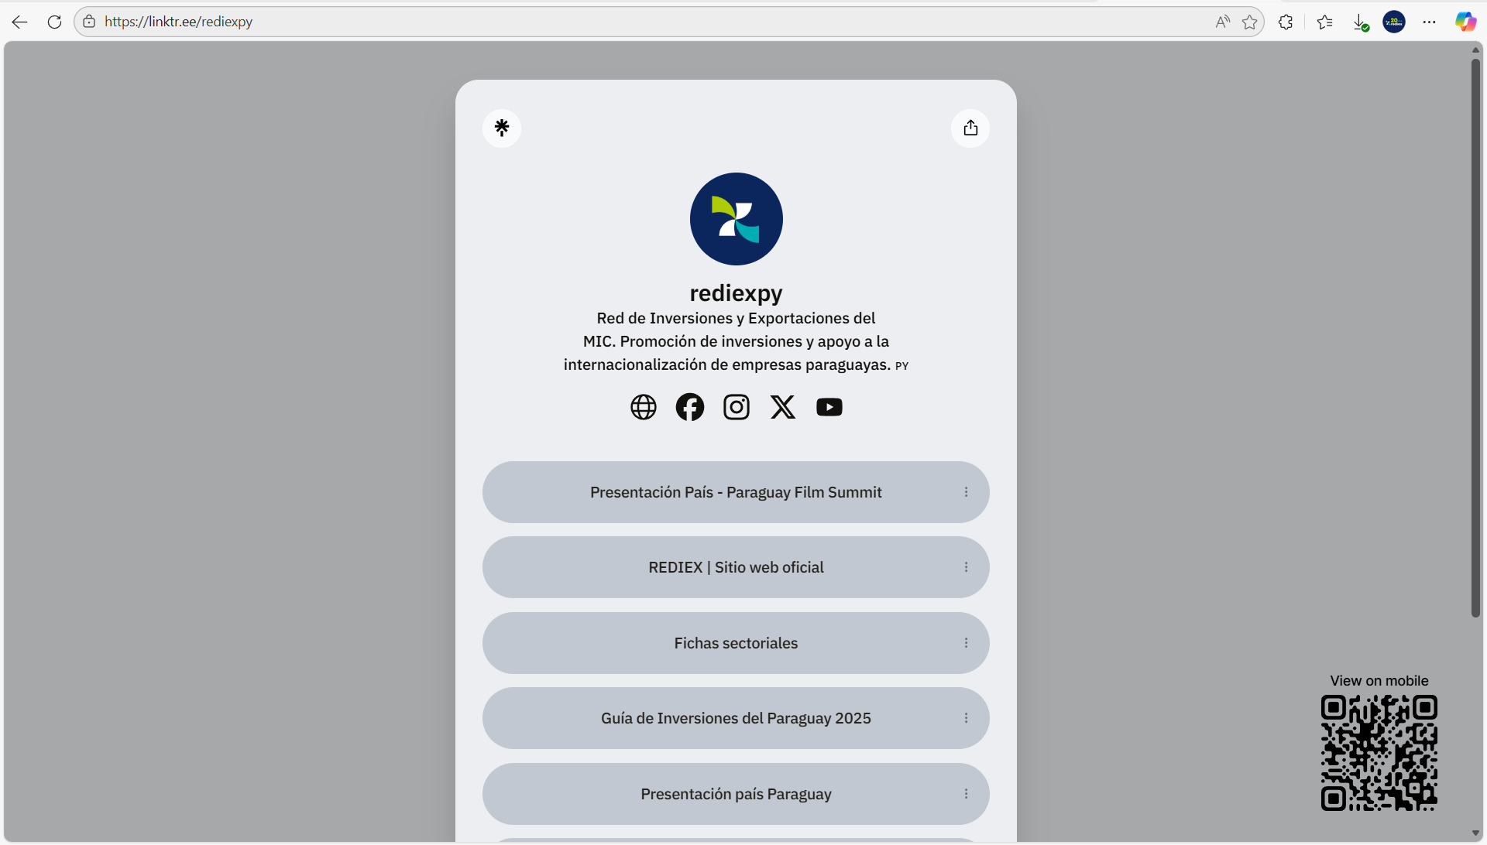 https://linktr.ee/rediexpy
7 | Página Web | Online |  | REDIEX |  | 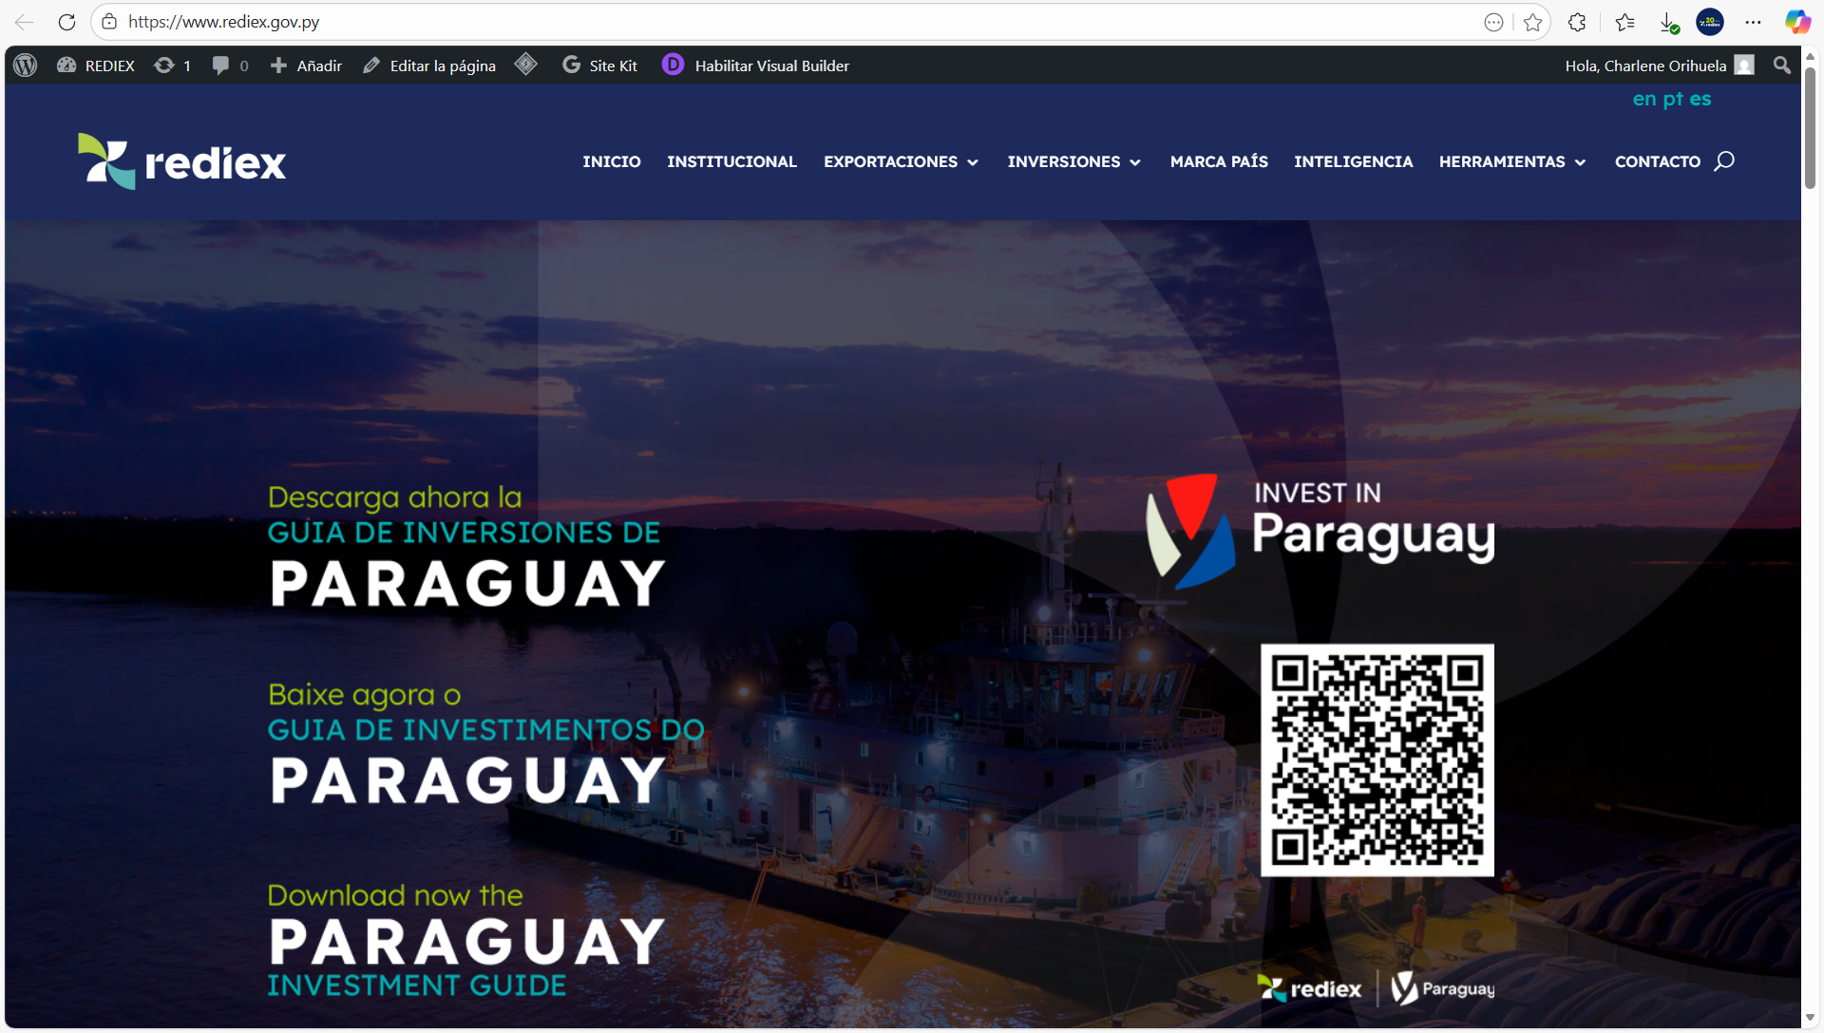 www.rediex.gov.py
8 | Red social | X (Twitter) |  | MARCA PAÍS PARAGUAY |  | 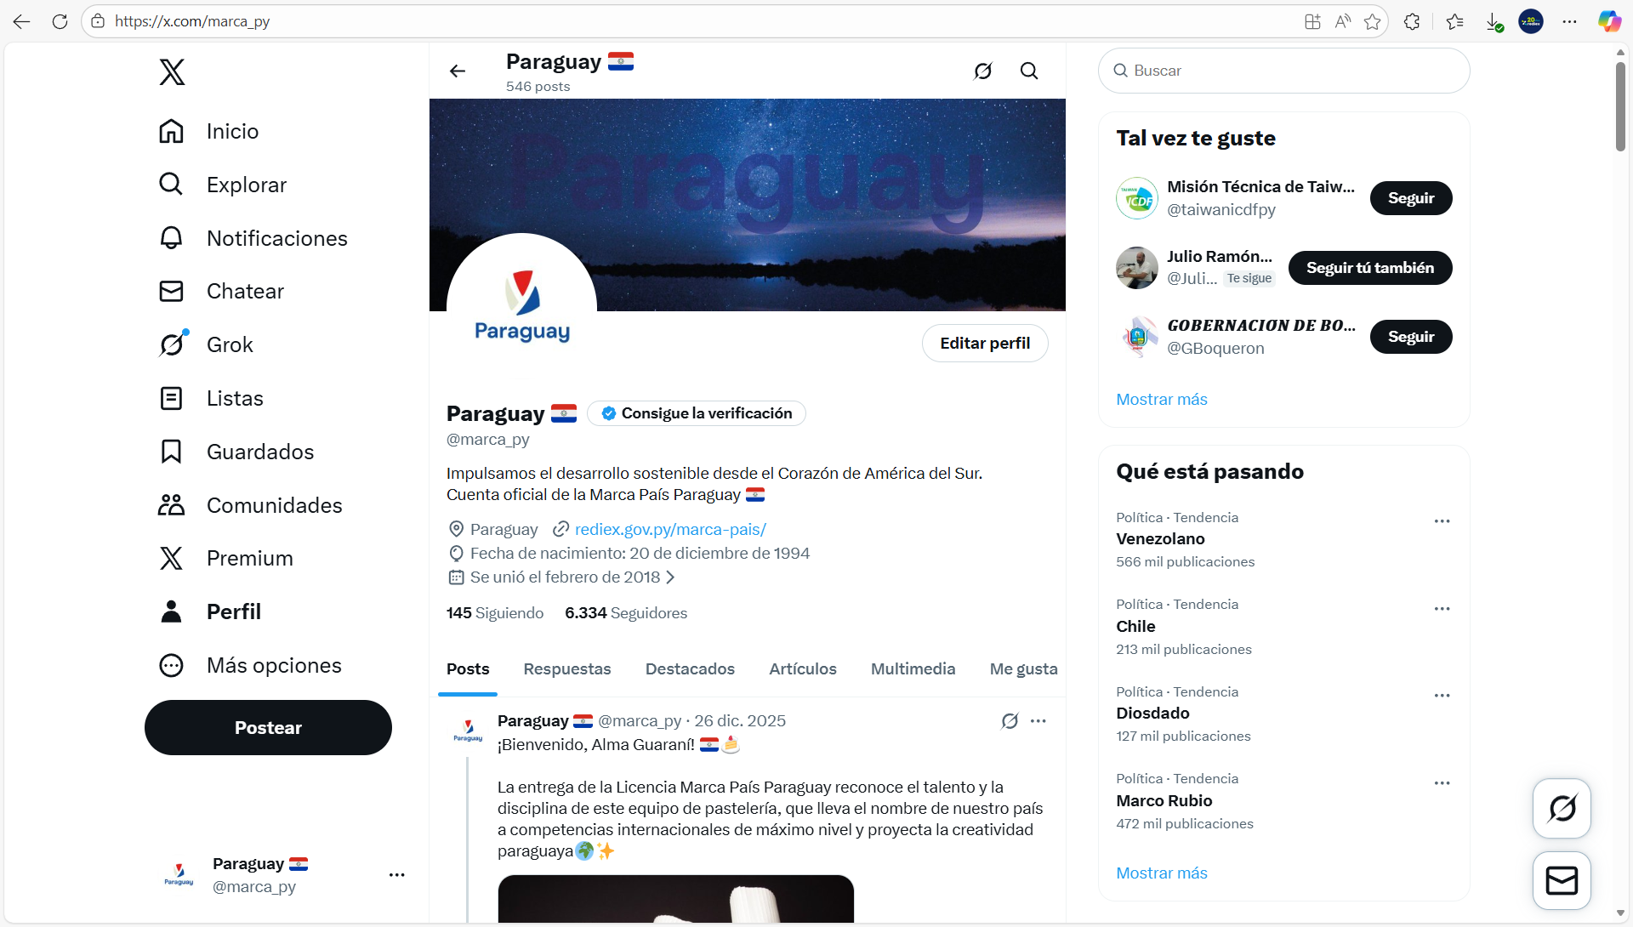 https://x.com/marca_py
9 | Red social | Instagram |  | MARCA PAÍS PARAGUAY |  | 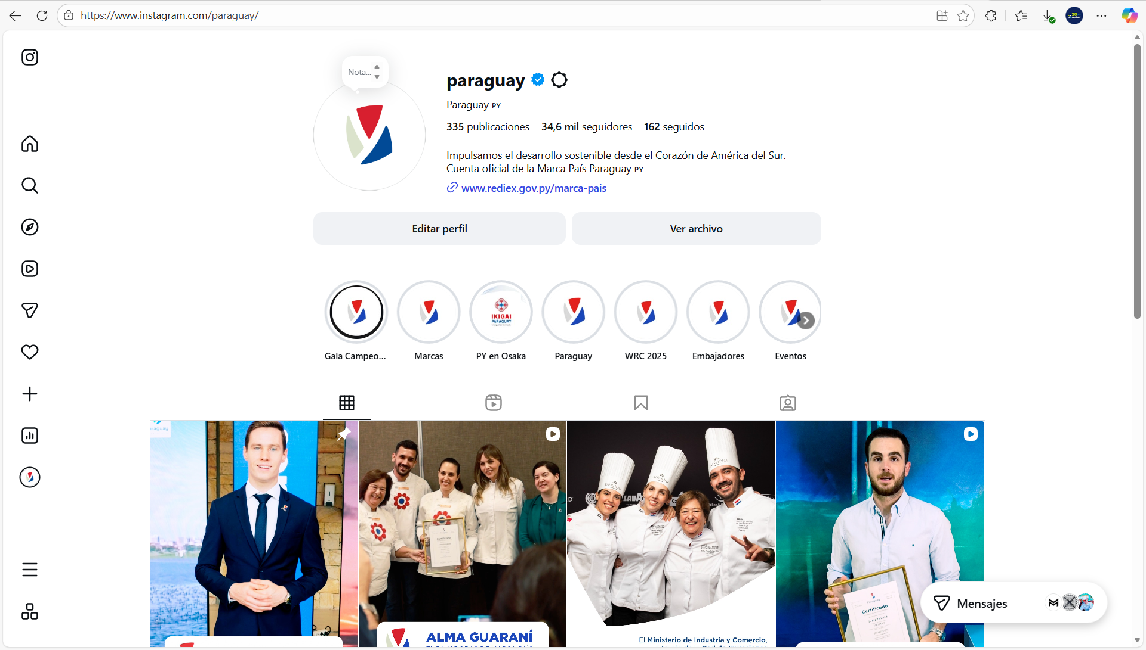 https://www.instagram.com/paraguay/
10 | Red social | Facebook |  | MARCA PAÍS PARAGUAY |  | https://www.facebook.com/marcaparaguay
11 | Red social | Instagram |  | JAVIER VIVEROS |  | 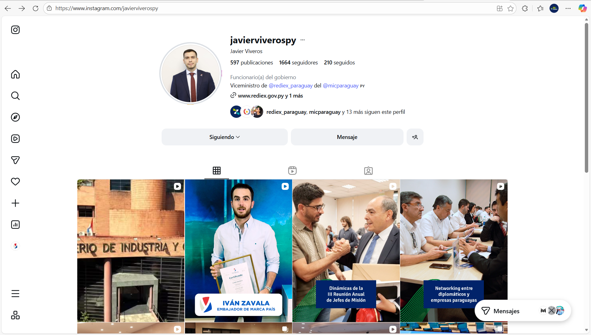 https://www.instagram.com/javierviverospy/
12 | Línea baja | 021 616 3600 |  | REDIEX
 | email para solicitudes de información | info@rediex.gov.py |  | REDIEX
13 | Página Web- Paraguay Export | Paraguay Export |  | REDIEX |  | 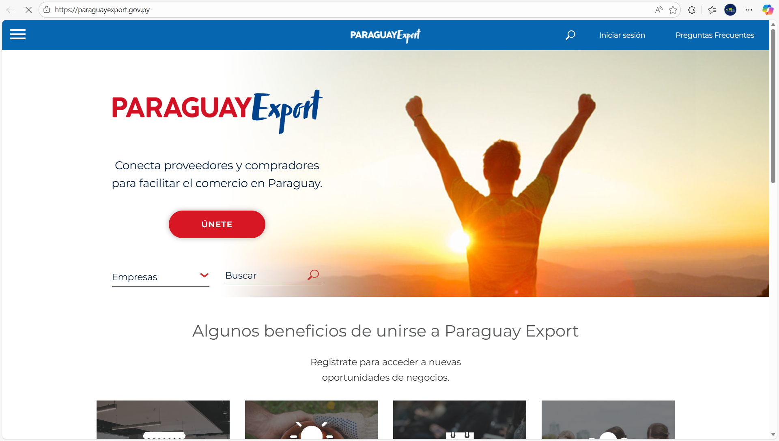 https://paraguayexport.gov.py/
Portal de Servicios MIPYMES |  | Portal web de promoción y difusión de servicios y oportunidades enfocadas a las mipymes y generadas desde el MIC y entidades aliadas. |  | Viceministerio de MIPYMES |  | https://www.mipymes.gov.py
Portal de Servicios MIPYMES - Contactos Institucionales |  | Espacios de contacto vía correo electrónico institucional disponibles y otros datos, como canal de comunicación oficial de la ciudadanía con los servidores públicos. |  | Viceministerio de MIPYMES |  | https://www.mipymes.gov.py/contacto/
 |  |  |  | Viceministerio de MIPYMES |  | https://www.mipymes.gov.py/oficinas-regionales-del-mic/
Espacios Publicitarios |  | Espacios concedido por los medios de comunicación para visibilizar las acciones en el marco de acceso a mercados nacionales e internacionales para las mipymes |  | Viceministerio de MIPYMES |  | https://micpy-my.sharepoint.com/:f:/g/personal/nflecha_mic_gov_py/IgB8l3xtzFaDS4haSWbCUKasAf3PP5PmN5YLyr9IKdAMSUo?e=sP4AdD
Plataforma de Capacitación a Distancia - Arandú Renda |  | Plataforma de Capacitación a Distancia «Arandú Renda» dirigido a MIPYMES y Emprendedores a fin de fortalecer sus capacidades empresariales a través de cursos y seminarios vistuales. |  | Dirección General de Capacitación en Gestión y Asistencia Técnica |  | https://campus.mitic.gov.py/login/index.php
Redes Sociales Oficiales del MIC |  | Promoción y difusión de capacitaciones, actividades y casos de éxito, generadas para incentivar la utilización de los servicios gratuitos a través de los Centros de Desarrollo Empresarial del MIC, enfocados a las MIPYMES. |  | Dirección General de Capacitación en Gestión y Asistencia Técnica |  | https://www.facebook.com/share/p/1C1e5iuron/
Redes Sociales Oficiales del MIC |  | Promoción y difusión de capacitaciones, actividades y casos de éxito, generadas para incentivar la utilización de los servicios gratuitos a través de los Centros de Desarrollo Empresarial del MIC, enfocados a las MIPYMES. |  | Dirección General de Capacitación en Gestión y Asistencia Técnica |  | https://www.facebook.com/share/r/15HkM2oLUA/
Redes Sociales Oficiales del MIC |  | Promoción y difusión de capacitaciones, actividades y casos de éxito, generadas para incentivar la utilización de los servicios gratuitos a través de los Centros de Desarrollo Empresarial del MIC, enfocados a las MIPYMES. |  | Dirección General de Capacitación en Gestión y Asistencia Técnica |  | https://www.facebook.com/share/p/19RUwhHApf/
Redes Sociales Oficiales del MIC |  | Promoción y difusión de capacitaciones, actividades y casos de éxito, generadas para incentivar la utilización de los servicios gratuitos a través de los Centros de Desarrollo Empresarial del MIC, enfocados a las MIPYMES. |  | Dirección General de Capacitación en Gestión y Asistencia Técnica |  | https://www.facebook.com/share/r/16uxVSX6ie/
Redes Sociales Oficiales del MIC |  | Promoción y difusión de capacitaciones, actividades y casos de éxito, generadas para incentivar la utilización de los servicios gratuitos a través de los Centros de Desarrollo Empresarial del MIC, enfocados a las MIPYMES. |  | Dirección General de Capacitación en Gestión y Asistencia Técnica |  | https://www.facebook.com/share/p/1GRx9xqA4L/
Redes Sociales Oficiales del MIC |  | Promoción y difusión de capacitaciones, actividades y casos de éxito, generadas para incentivar la utilización de los servicios gratuitos a través de los Centros de Desarrollo Empresarial del MIC, enfocados a las MIPYMES. |  | Dirección General de Capacitación en Gestión y Asistencia Técnica |  | https://www.instagram.com/reel/DLSvXatxrK3/?utm_source=ig_web_copy_link&igsh=MzRlODBiNWFlZA==
 | Línea baja/Dirección/Correo electrónico/Consultas/Denuncias | 021 616 3296/Ministerio de Industria y Comercio, 3er. Piso. Sede Central. Avda. Mcal López N° 3333 c/ Dr. Weiss, Asunción-Paraguay, anticorrupcion@mic.gov.py |  | Unidad de Transparencia y Anticorrupción - UTA
 | Denuncias Anticorrupción | Acceso al Portal Nacional de Denuncias Ciudadanas |  | Unidad de Transparencia y Anticorrupción (UTA) Ministerio de Industria y Comercio |  | 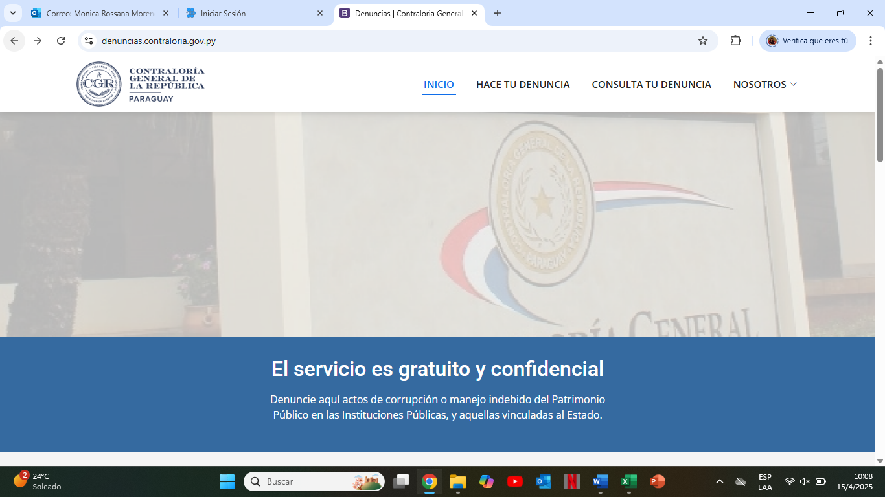
 | Denuncias Anticorrupción | Botón de acceso directo al Portal Nacional de Denuncias Ciudadanas desde la página de inicio del Ministerio de Industria y Comercio |  | Unidad de Transparencia y Anticorrupción (UTA) Ministerio de Industria y Comercio
 | Denuncias Anticorrupción | Botón de acceso directo al Portal Nacional de Denuncias Ciudadanas desde el apartado UTA - MIC |  | Unidad de Transparencia y Anticorrupción (UTA) Ministerio de Industria y Comercio |  | 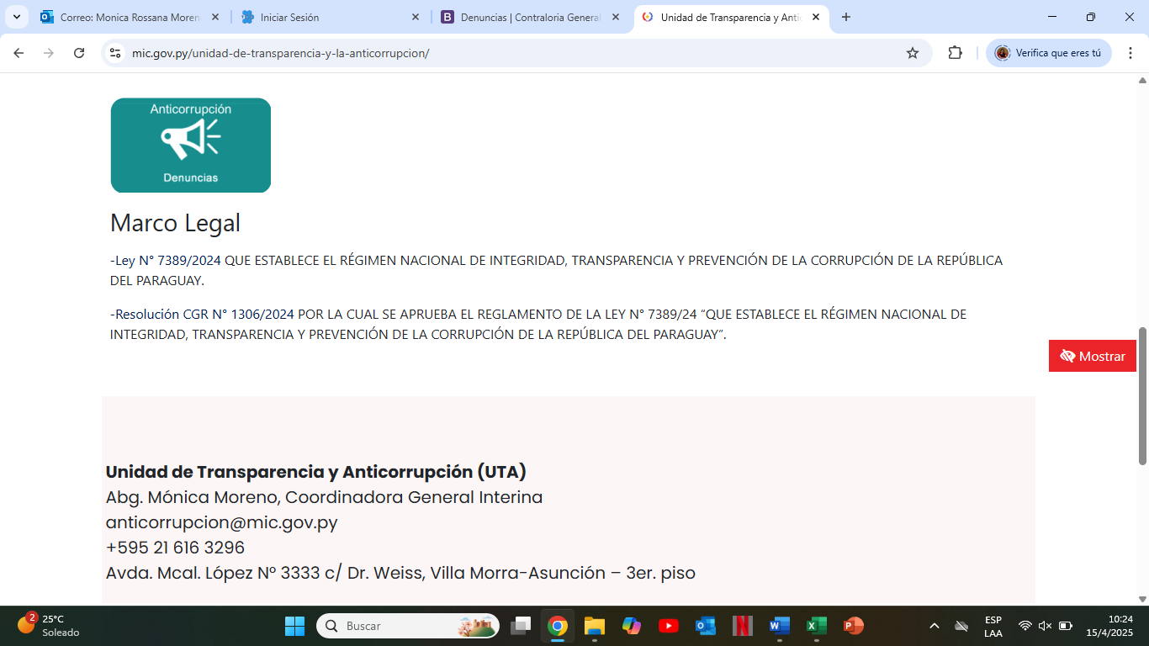
 | Encuesta de satisfacción al ciudadano | Botón de acceso directo a la Encuesta de satisfacción al ciudadano desde la página de inicio del Ministerio de Industria y Comercio. |  | Unidad de Transparencia y Anticorrupción (UTA) Ministerio de Industria y Comercio |  | https://www.mic.gov.py/
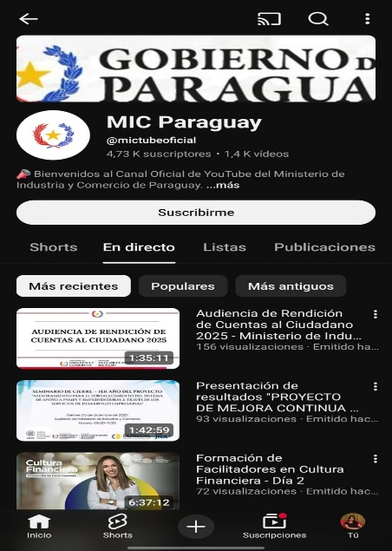 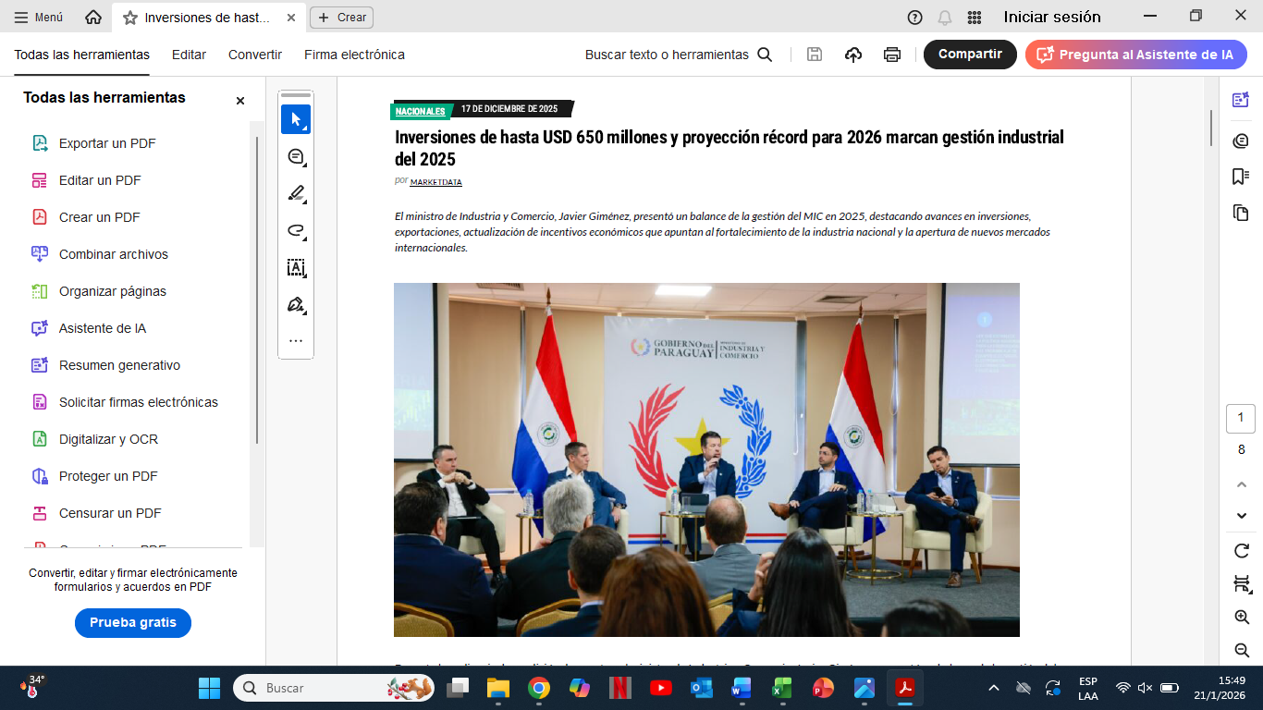 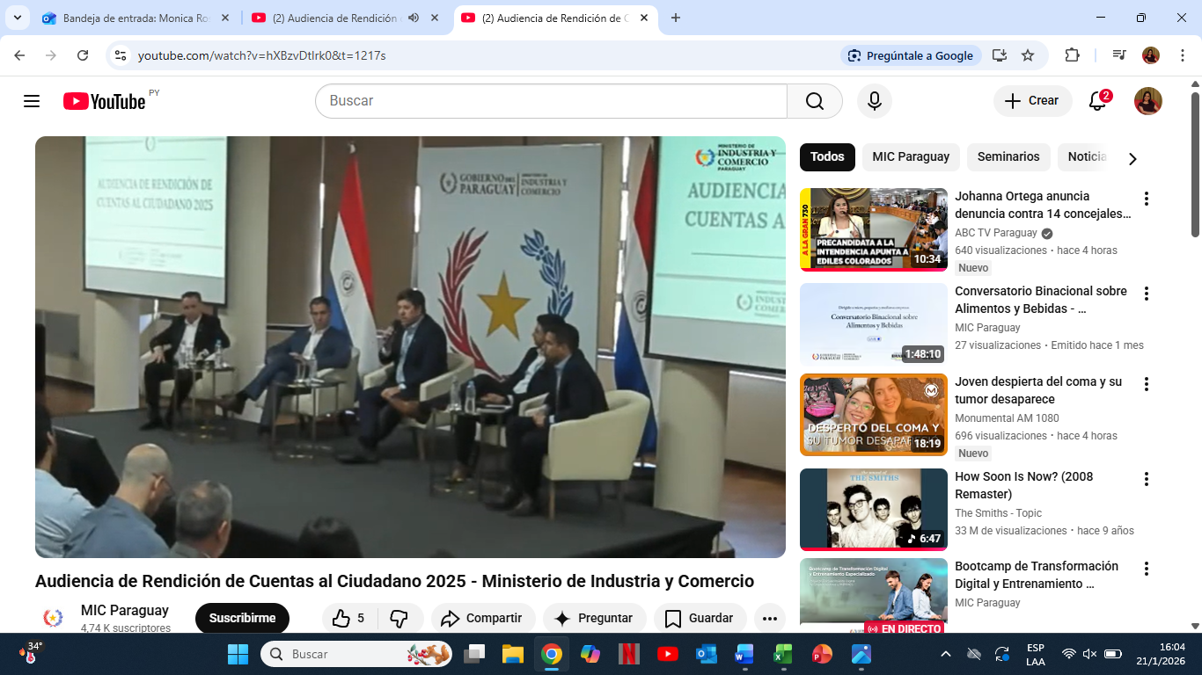
https://www.youtube.com/watch?v=hXBzvDtlrk0&t=1217s |  |  |  |  |  |  | <
5.2. Participación y difusión en idioma Guaraní. 5.2. Jeroike ha Ñemyasãi Guarani Ñe'ẽme.
Producto (actividades, materiales, insumos, etc) Mba'eapopyre ( Tembiapo, tembiporu ha ambue porupyrã). |  | Descripción. Mba'épa. |  | Fecha. Arange. | Enlace. Joajuha.
Jornadas de relevamiento de necesidades de capacitación de prestadores de servicios de sectores clave con miras al Rally de Paraguay 2025 - Capacitación sobre Comercio de Servicios. |  | Actividad impulsada con el objetivo de identificar a prestadores de servicios de los sectores clave para el Rally de Paraguay 2025 y recopilar las necesidades de capacitación que estos prestadores de servicios requieren a fin de poder prepararse para prestar servicios de calidad a los participantes y visitantes del evento deportivo. |  | 26 al 28/02/2025 | https://outlook.office.com/host/377c982d-9686-450e-9a7c-22aeaf1bc162/7211f19f-262a-42eb-a02e-289956491741
Jornadas de relevamiento de necesidades de capacitación de prestadores de servicios de sectores clave con miras al Rally de Paraguay 2025 - Capacitación sobre Comercio de Servicios. |  | Actividad impulsada con el objetivo de identificar a prestadores de servicios de los sectores clave para el Rally de Paraguay 2025 y recopilar las necesidades de capacitación que estos prestadores de servicios requieren a fin de poder prepararse para prestar servicios de calidad a los participantes y visitantes del evento deportivo. |  | 11 al 14/03/2025 | https://outlook.office.com/host/377c982d-9686-450e-9a7c-22aeaf1bc162/7211f19f-262a-42eb-a02e-289956491741
Jornadas de relevamiento de necesidades de capacitación de prestadores de servicios de sectores clave con miras al Rally de Paraguay 2025 - Capacitación sobre Comercio de Servicios. |  | Actividad impulsada con el objetivo de identificar a prestadores de servicios de los sectores clave para el Rally de Paraguay 2025 y recopilar las necesidades de capacitación que estos prestadores de servicios requieren a fin de poder prepararse para prestar servicios de calidad a los participantes y visitantes del evento deportivo. |  | 01 al 04/04/2025 | https://outlook.office.com/host/377c982d-9686-450e-9a7c-22aeaf1bc162/7211f19f-262a-42eb-a02e-289956491741
Jornadas de relevamiento de necesidades de capacitación de prestadores de servicios de sectores clave con miras al Rally de Paraguay 2025 - Capacitación sobre Comercio de Servicios. |  | Actividad impulsada con el objetivo de identificar a prestadores de servicios de los sectores clave para el Rally de Paraguay 2025 y recopilar las necesidades de capacitación que estos prestadores de servicios requieren a fin de poder prepararse para prestar servicios de calidad a los participantes y visitantes del evento deportivo. |  | 28 al 30/04/2025 | https://outlook.office.com/host/377c982d-9686-450e-9a7c-22aeaf1bc162/7211f19f-262a-42eb-a02e-289956491741
Jornadas de trabajo en el Departamento de Itapúa con miras WRC Paraguay 2025 - Presentación de la Matriz de Necesidades de Capacitación en el marco del Lanzamiento del Proyecto de Capacitación "Itapúa modo Rally - Formamos personas, Recibimos al Mundo" - Capacitación sobre Comercio de Servicios. |  | Actividad impulsada con el objetivo de identificar a prestadores de servicios de los sectores clave para el Rally de Paraguay 2025 y recopilar las necesidades de capacitación que estos prestadores de servicios requieren a fin de poder prepararse para prestar servicios de calidad a los participantes y visitantes del evento deportivo. |  | 12 al 13/05/2025 | https://outlook.office.com/host/377c982d-9686-450e-9a7c-22aeaf1bc162/7211f19f-262a-42eb-a02e-289956491741
Charla Taller sobre “Beneficios otorgados para las licitaciones, registros y trámites”. |  | Actividad impulsada con el objetivo de brindar asistencia técnica a los prestadores de servicios con relación a requisitos documentales, proceso de inscripción y beneficios otorgados en el Registro Industrial, Registro de Prestadores de Servicios y Certificado de Producto y Empleo Nacional, en el marco de las licitaciones públicas. |  | 2025-05-29 | https://outlook.office.com/host/377c982d-9686-450e-9a7c-22aeaf1bc162/7211f19f-262a-42eb-a02e-289956491741
Jornadas de Trabajo con miras al WRC Paraguay 2025 y a la promoción de la importancia de la formalización. |  | Actividad orientada a articular acciones interinstitucionales orientadas a la promoción de la formalización del sector servicios. Sensibilizar a prestadores de servicios, emprendedores y MIPYMES sobre la importancia de integrarse al sistema formal, destacando los beneficios en términos de acceso a oportunidades comerciales, fortalecimiento de capacidades, cumplimiento normativo y mejora de la calidad en la atención al turista y consumidor final durante eventos de alto impacto. |  | 18 al 21/06/2025 | https://outlook.office.com/host/377c982d-9686-450e-9a7c-22aeaf1bc162/7211f19f-262a-42eb-a02e-289956491741
...
8.2 Modelo Estándar de Control Interno para las Instituciones Públicas del Paraguay 8.2 Paraguái Remimoĩmbykuéra Rembiapo Jesarekorãtee.
2022 |  |  | 2.22
2023 |  |  | 1.95
2024 |  |  | 2.04

9- DESCRIPCIÓN CUALITATIVA DE LOGROS ALCANZADOS. 9- MBA'EPORÃ OJEHUPYTYVA'EKUE ÑEMYESAKÃ .
Formalización de 3.297 personas físicas y jurídicas prestadoras de servicios, mediante el Registro de Prestadores de Servicios (REPSE).
Capacitación de 1.319 personas personas entre ellos prestadores de servicios, representantes de gremios privados, profesionales, docentes y estudiantes universitarios, en el marco de la promoción y difusión de la importancia del comercio de servicios para el desarrollo de la economía nacional y regional y del registro REPSE como herramienta que contribuye a la formalización del sector Servicios a nivel nacional, mediante las jornadas de capacitación sobre Comercio de Servicios y REPSE, desarrolladas en diversas zonas del país.
Se impulsaron 68 acciones y gestiones a fin de contribuir a la mejora de la competitividad y productividad de los prestadores de servicios.
Se impulsó 16 reuniones de trabajo con referentes del sector Servicios, donde se sentaron las bases para impulsar programas de formalización de prestadores de servicios.
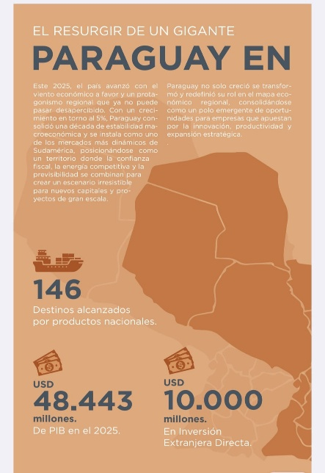 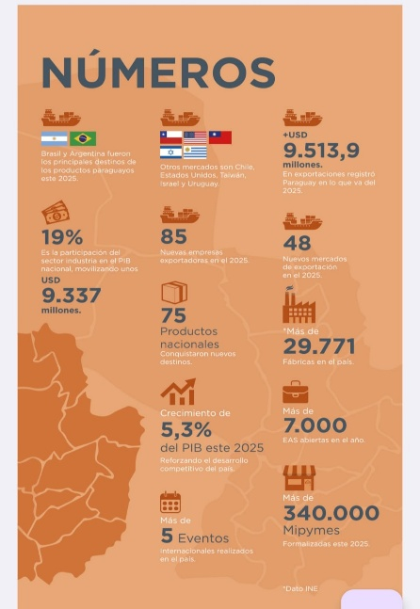 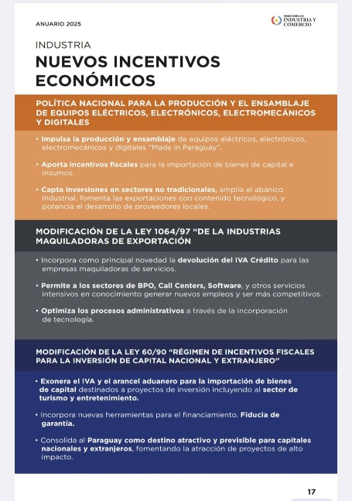 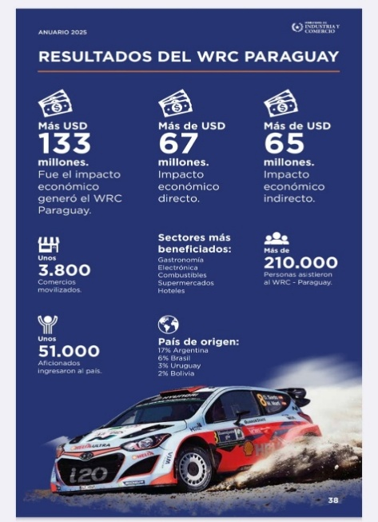 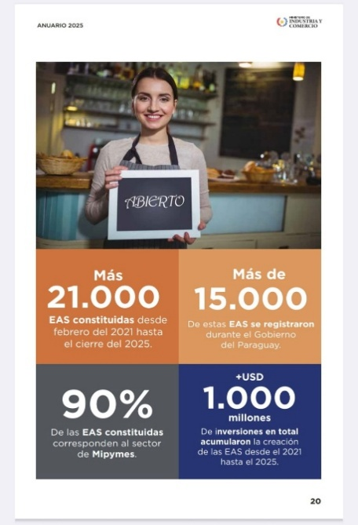 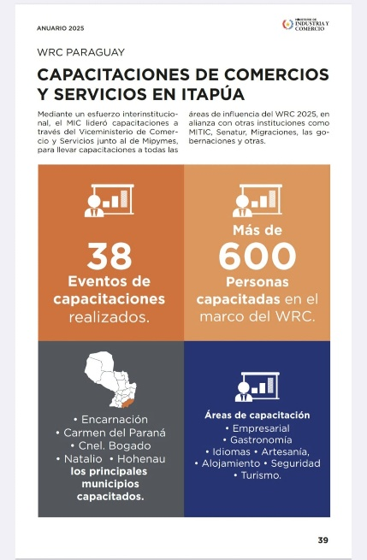 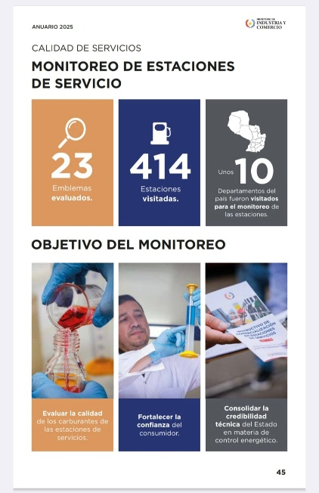
1. Fomento de la Cultura Emprendedora Drante el periodo evaluado, el Viceministerio de MIPYMES impulsó una estrategia integral de fomento de la cultura emprendedora, orientada a fortalecer capacidades, promover la innovación, acelerar la transformación digital y consolidar el ecosistema emprendedor a nivel nacional. A través de programas, plataformas, eventos y alianzas estratégicas, se logró acompañar a más de nueve mil emprendedores y MIPYMES en etapas tempranas de desarrollo. La innovación fue uno de los ejes centrales, destacándose el Programa Reinventa, que promovió la sensibilización en innovación, el fortalecimiento de capacidades digitales y la asistencia directa para el desarrollo de nuevos productos y servicios. Asimismo, se generaron espacios de conexión entre oferta y demanda tecnológica, fortaleciendo el vínculo entre emprendedores, instituciones especializadas y actores del ecosistema. En materia de cultura emprendedora, el Premio Emprendedor del Año se consolidó como una política pública emblemática, combinando formación, reconocimiento, articulación público-privada y visibilidad del talento emprendedor. Este espacio fue complementado con instancias de networking, alianzas internacionales estratégicas y una asignación presupuestaria alineada con la normativa vigente, fortaleciendo la sostenibilidad del programa. A nivel territorial, se avanzó en experiencias innovadoras de capital semilla municipal, como el caso de “Pilar Emprende”, que articuló recursos locales con apoyo técnico nacional, sentando un precedente para nuevos modelos de financiamiento descentralizado. La transformación digital ocupó un lugar prioritario, mediante el desarrollo de plataformas de diagnóstico y comercio electrónico, programas de certificación en servicios digitales, alianzas con organismos internacionales y empresas tecnológicas globales, así como iniciativas específicas para la digitalización de negocios locales y la preparación de MIPYMES para eventos de alto impacto. En
2. Formalización El Viceministerio implementó una política decidida de formalización masiva, orientada a reducir barreras, simplificar procesos y acercar el Estado a emprendedores y MIPYMES. La automatización de la emisión de cédulas MIPYMES representó un salto cualitativo en la modernización administrativa, permitiendo la incorporación inmediata de cientos de miles de unidades productivas a la formalidad. Este esfuerzo fue complementado con servicios de atención personalizada, campañas de sensibilización y acompañamiento técnico, fortaleciendo la comprensión de los beneficios de la formalización y facilitando el acceso a otros programas públicos.
3. Acceso a Financiamiento En materia de financiamiento, se avanzó en el diseño de instrumentos estructurales de largo plazo, destacándose la propuesta de creación del Fondo Nacional para las MIPYMES (FONAMIPYMES), concebido como un patrimonio autónomo, con reglas claras de gobernanza, blindaje de recursos y articulación con el sistema financiero. De forma complementaria, se promovió la educación financiera, el diseño de productos financieros a medida y la articulación con cooperativas, bancos y actores del ecosistema fintech. Estas acciones contribuyeron a mejorar el acceso al crédito, reducir riesgos y fortalecer la sostenibilidad financiera de las MIPYMES, posicionando al Viceministerio como un actor clave del ecosistema financiero nacional.
4. Acceso a Mercado El acceso a mercados fue abordado desde una lógica integral que combinó promoción comercial, asistencia técnica, internacionalización y herramientas digitales. Las MIPYMES participaron activamente en ferias, ruedas de negocios y espacios de encadenamiento productivo, tanto a nivel nacional como internacional, generando oportunidades comerciales concretas. Se fortalecieron capacidades para la exportación, se desarrollaron guías prácticas, plataformas de diagnóstico y soluciones digitales orientadas al comercio electrónico y la trazabilidad, y se impulsó la inserción de MIPYMES en programas estratégicos como Hambre Cero, con impactos significativos en ventas, facturación y articulación territorial.
5. Capacitación y Asistencia Técnica La capacitación y la asistencia técnica constituyeron un eje transversal de la gestión, con énfasis en la gestión empresarial, la mejora continua, la equidad de género y la calidad productiva. A través de los Centros SBDC, programas especializados y plataformas de formación a distancia, se fortalecieron capacidades empresariales, se promovió la formalización, se generaron empleos y se registraron mejoras concretas en ventas y productividad. Asimismo, se avanzó en políticas estructurales como el Registro Nacional del Consultor Empresarial, el Sello Paraguayo de Calidad y la incorporación de metodologías internacionales de mejora continua, consolidando una oferta pública de servicios empresariales más profesionalizada y orientada a resultados.
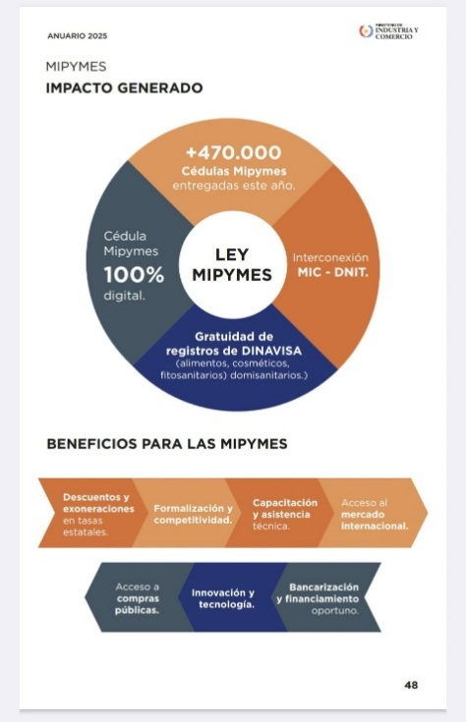 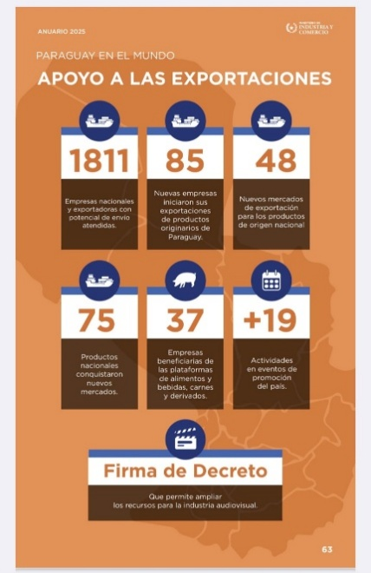 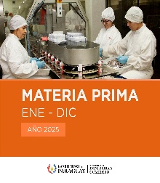 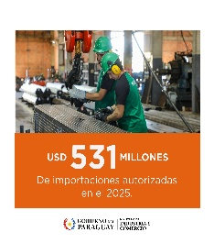 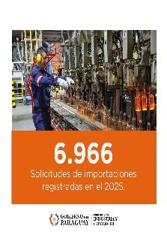 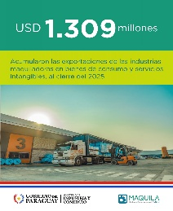 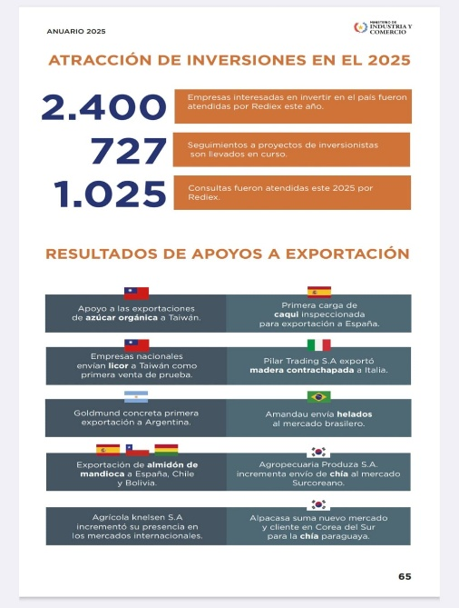
Anuario MIC 2025: https://drive.usercontent.google.com/download?id=1WVx4SYkP8sVXtHNGHdrCALTaYBCiSOlX&authuser=0&acrobatPromotionSource=gdrive_chrome-list
https://www.mic.gov.py/record-en-inversiones-y-exportaciones-nuevas-leyes-de-incentivo-economico-y-apertura-de-mercados-marcan-los-logros-del-mic-en-2025/
https://www.mic.gov.py/trabajo-con-el-sector-privado-atencion-a-empresas-y-nuevos-mercados-marcaron-el-2025-en-rediex/
https://www.mic.gov.py/el-mic-lleva-emitidas-mas-de-470-000-cedulas-mipymes-en-el-2025/
https://www.mic.gov.py/transformacion-digital-fortalecimiento-de-la-competitividad-pais-y-acuerdos-internacionales-destacan-entre-los-logros-comerciales-del-2025/
En 2025, las importaciones bajo el régimen de Materia Prima superaron los USD 530 millones, registrando un crecimiento del 30% respecto al año anterior. El incentivo sigue fortaleciendo a la industria nacional y su capacidad productiva.
https://www.mic.gov.py/importaciones-bajo-el-regimen-de-materia-prima-superaron-los-usd-530-millones-en-2025/
https://www.mic.gov.py/formalizacion-digitalizacion-y-financiamiento-las-claves-de-las-mipymes-en-el-2025/
https://www.mic.gov.py/mas-de-2-400-llamadas-fueron-atendidas-por-el-contact-center-del-viceministerio-de-mipymes-en-2025/
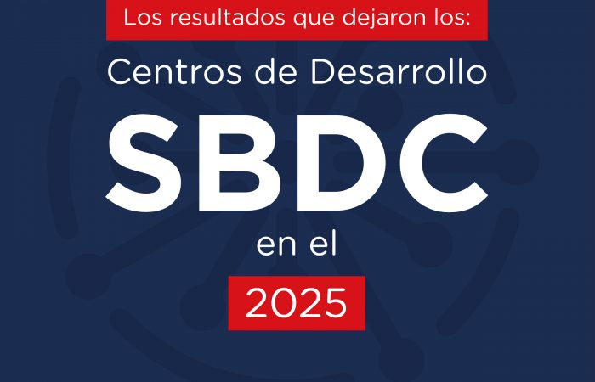 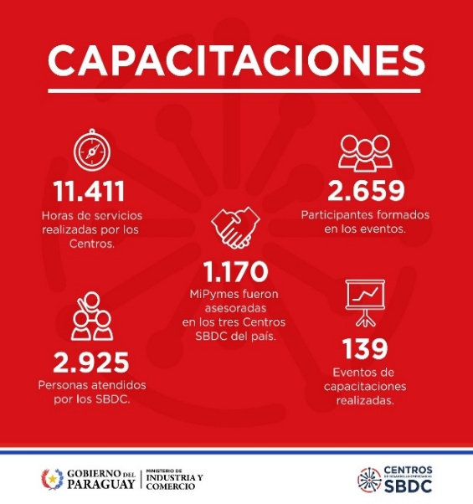 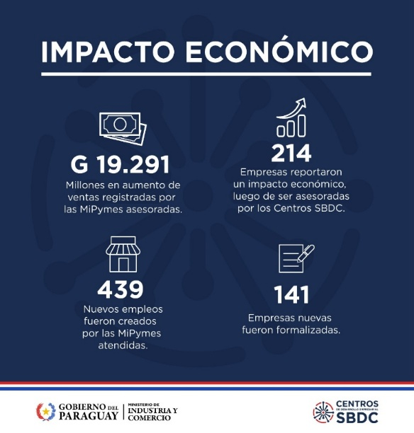 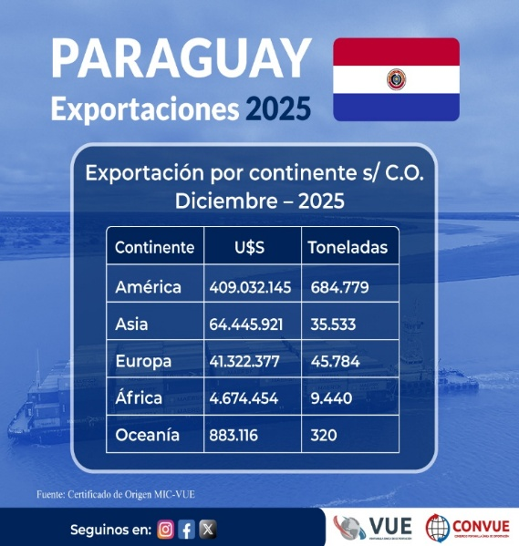 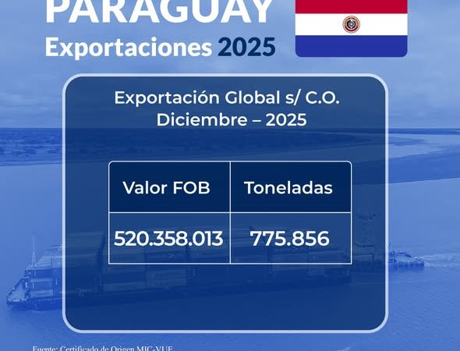 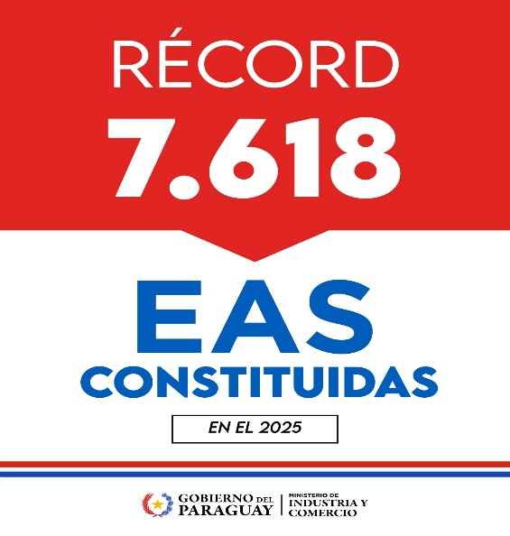
https://www.mic.gov.py/noticias/
https://www.mic.gov.py/sala-de-prensa/
https://www.youtube.com/@mictubeoficial
https://drive.google.com/drive/folders/19YpWD6jh-lYY0YgzlTLBG1dp_uMRxcWC

 |  |  |  |  | Unidad de Transparencia y Anticorrupción (UTA)
 |  |  |  |  | Coordinación CRCC - MIC

